组合业绩情况
1.组合2023年业绩情况

● | 组合成立于2008年12月26日，截至2023年3月31日，组合资产净值达到61.3亿元，自运作以来累计实现131.19%的收益率，复合年化收益率为6.05%；最大回撤为6.45%，波动率为3.18%，夏普比率为1.59，var值为0.33；2023年1月1日-2023年3月31日实现收益2.63%；年化收益率为11.23%，较同期业绩基准（0.00%）实现了（11.23%）的超额收益。2023年1月1日-2023年3月31日，组合已实现收益率为2.63%，最大回撤为0.42%，波动率为1.91%，夏普比率为5.25，var值为0.20；当季度实现收益率为2.63%；当月实现收益率为0.19%。 |  |  | 投资经理 | 胡松,曾彪,张倩
 |  |  |  | 3月31日单位净值 | 2.3119
 |  |  |  | 最新资产净值（亿元） | 61.34
 |  |  |  | 报告期收益率（%） | 2.63 | 业绩归因收益率校验：一致

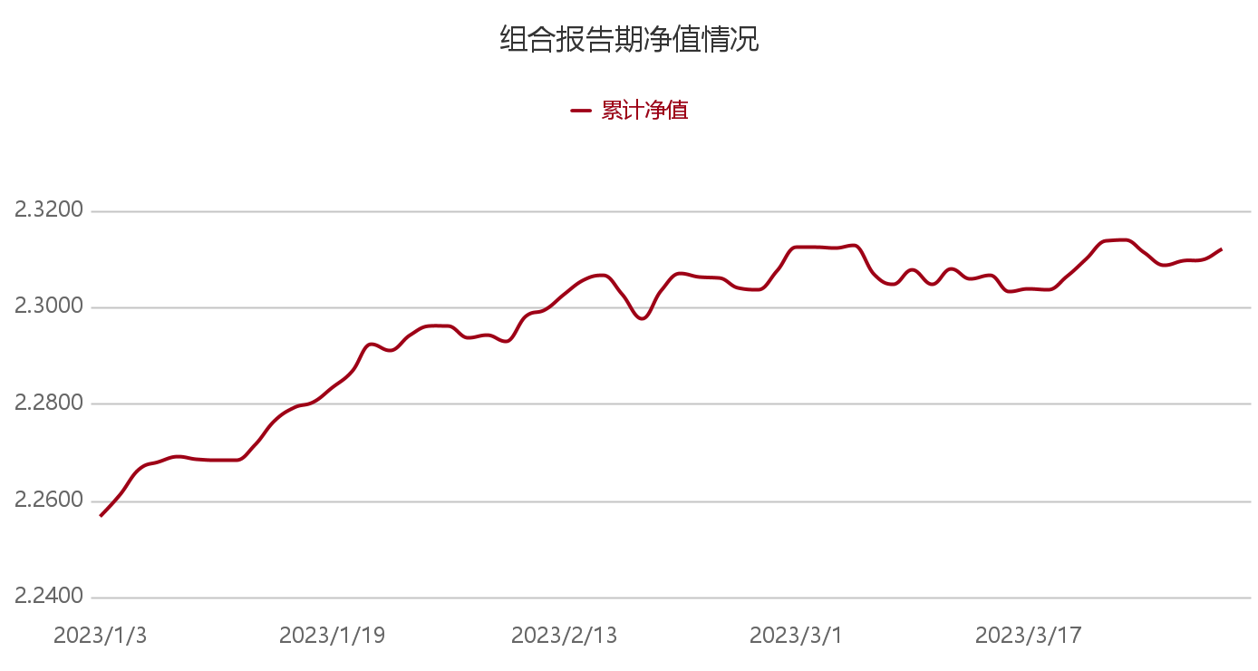

注：时间区间为2023年1月3日-2023年3月31日

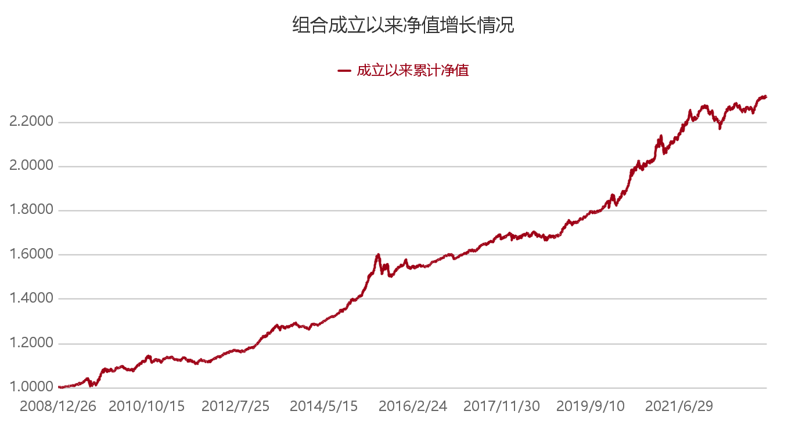

注：时间区间为2008年12月26日-2023年3月31日

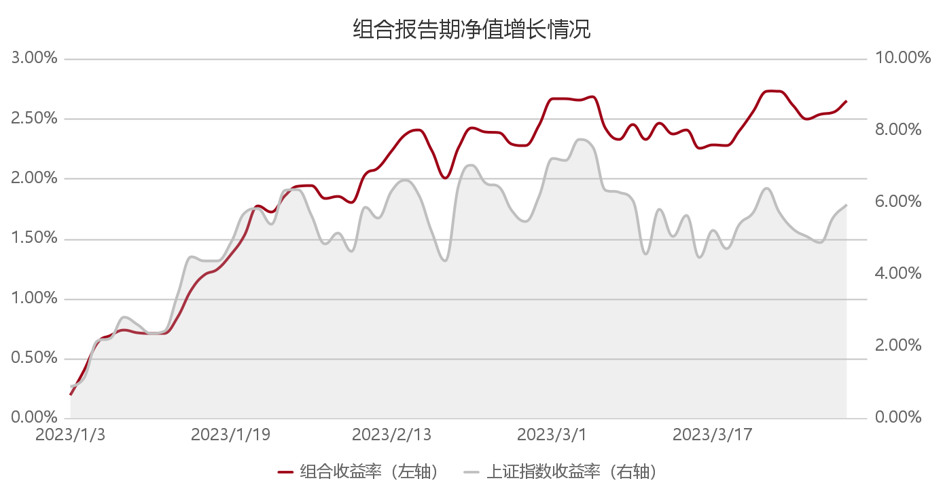

数据区间：2023年1月3日-2023年3月31日

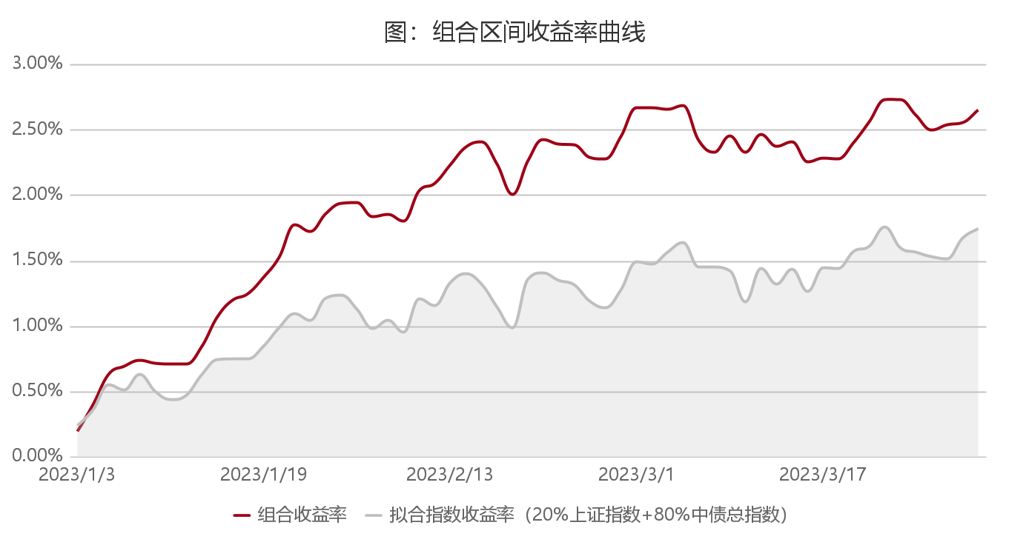

注：时间区间为2023年1月3日-2023年3月31日

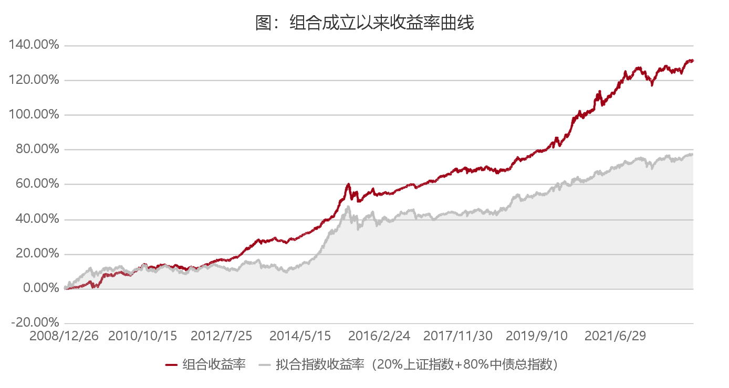

注：时间区间为2008年12月26日-2023年3月31日

 | 日期 | 累计净值 | 组合收益率 |  | 上证指数收益率
 | 2023-01-03 | 2.2566 | 0.0019 |  | 0.0088
 | 2023-01-04 | 2.2612 | 0.0039 |  | 0.0111
 | 2023-01-05 | 2.2664 | 0.0062 |  | 0.0214
 | 2023-01-06 | 2.2679 | 0.0069 |  | 0.0221
 | 2023-01-09 | 2.2689 | 0.0073 |  | 0.0281
 | 2023-01-10 | 2.2683 | 0.0071 |  | 0.0260
 | 2023-01-11 | 2.2682 | 0.0070 |  | 0.0235
 | 2023-01-12 | 2.2682 | 0.0070 |  | 0.0240
 | 2023-01-13 | 2.2713 | 0.0084 |  | 0.0343
 | 2023-01-16 | 2.2764 | 0.0107 |  | 0.0448
 | 2023-01-17 | 2.2792 | 0.0119 |  | 0.0437
 | 2023-01-18 | 2.2803 | 0.0124 |  | 0.0437
 | 2023-01-19 | 2.2832 | 0.0137 |  | 0.0489
 | 2023-01-20 | 2.2865 | 0.0152 |  | 0.0568
 | 2023-01-30 | 2.2922 | 0.0177 |  | 0.0583
 | 2023-01-31 | 2.2910 | 0.0172 |  | 0.0539
 | 2023-02-01 | 2.2941 | 0.0185 |  | 0.0633
 | 2023-02-02 | 2.2959 | 0.0193 |  | 0.0636
 | 2023-02-03 | 2.2960 | 0.0194 |  | 0.0564
 | 2023-02-06 | 2.2936 | 0.0183 |  | 0.0484
 | 2023-02-07 | 2.2940 | 0.0185 |  | 0.0514
 | 2023-02-08 | 2.2928 | 0.0180 |  | 0.0462
 | 2023-02-09 | 2.2980 | 0.0203 |  | 0.0586
 | 2023-02-10 | 2.2993 | 0.0208 |  | 0.0555
 | 2023-02-13 | 2.3025 | 0.0223 |  | 0.0631
 | 2023-02-14 | 2.3055 | 0.0236 |  | 0.0660
 | 2023-02-15 | 2.3064 | 0.0240 |  | 0.0619
 | 2023-02-16 | 2.3026 | 0.0223 |  | 0.0517
 | 2023-02-17 | 2.2975 | 0.0200 |  | 0.0436
 | 2023-02-20 | 2.3033 | 0.0226 |  | 0.0651
 | 2023-02-21 | 2.3069 | 0.0242 |  | 0.0703
 | 2023-02-22 | 2.3061 | 0.0239 |  | 0.0654
 | 2023-02-23 | 2.3060 | 0.0238 |  | 0.0642
 | 2023-02-24 | 2.3038 | 0.0229 |  | 0.0576
 | 2023-02-27 | 2.3035 | 0.0227 |  | 0.0546
 | 2023-02-28 | 2.3074 | 0.0245 |  | 0.0616
 | 2023-03-01 | 2.3123 | 0.0266 |  | 0.0722
 | 2023-03-02 | 2.3123 | 0.0266 |  | 0.0717
 | 2023-03-03 | 2.3121 | 0.0265 |  | 0.0774
 | 2023-03-06 | 2.3127 | 0.0268 |  | 0.0753
 | 2023-03-07 | 2.3068 | 0.0242 |  | 0.0634
 | 2023-03-08 | 2.3046 | 0.0232 |  | 0.0628
 | 2023-03-09 | 2.3075 | 0.0245 |  | 0.0605
 | 2023-03-10 | 2.3046 | 0.0232 |  | 0.0456
 | 2023-03-13 | 2.3078 | 0.0246 |  | 0.0581
 | 2023-03-14 | 2.3057 | 0.0237 |  | 0.0505
 | 2023-03-15 | 2.3064 | 0.0240 |  | 0.0563
 | 2023-03-16 | 2.3031 | 0.0225 |  | 0.0446
 | 2023-03-17 | 2.3036 | 0.0228 |  | 0.0522
 | 2023-03-20 | 2.3035 | 0.0227 |  | 0.0471
 | 2023-03-21 | 2.3063 | 0.0240 |  | 0.0539
 | 2023-03-22 | 2.3099 | 0.0255 |  | 0.0571
 | 2023-03-23 | 2.3137 | 0.0272 |  | 0.0639
 | 2023-03-24 | 2.3138 | 0.0273 |  | 0.0571
 | 2023-03-27 | 2.3111 | 0.0261 |  | 0.0525
 | 2023-03-28 | 2.3085 | 0.0249 |  | 0.0505
 | 2023-03-29 | 2.3094 | 0.0253 |  | 0.0488
 | 2023-03-30 | 2.3098 | 0.0255 |  | 0.0557
 | 2023-03-31 | 2.3119 | 0.0264 |  | 0.0594

 | 成立以来日期 | 成立以来累计净值 | 成立以来组合收益率 |  | 成立以来上证指数收益率
 | 2008-12-26 | 1.0000 | 0.0000 |  | -0.0005
 | 2008-12-29 | 1.0001 | 0.0001 |  | -0.0010
 | 2008-12-30 | 1.0001 | 0.0001 |  | -0.0105
 | 2008-12-31 | 1.0002 | 0.0002 |  | -0.0171
 | 2009-01-05 | 1.0003 | 0.0003 |  | 0.0153
 | 2009-01-06 | 1.0004 | 0.0004 |  | 0.0457
 | 2009-01-07 | 1.0004 | 0.0004 |  | 0.0386
 | 2009-01-08 | 1.0008 | 0.0008 |  | 0.0139
 | 2009-01-09 | 1.0009 | 0.0009 |  | 0.0283
 | 2009-01-12 | 1.0006 | 0.0006 |  | 0.0259
 | 2009-01-13 | 1.0001 | 0.0001 |  | 0.0059
 | 2009-01-14 | 0.9993 | -0.0007 |  | 0.0413
 | 2009-01-15 | 0.9985 | -0.0015 |  | 0.0366
 | 2009-01-16 | 0.9982 | -0.0018 |  | 0.0551
 | 2009-01-19 | 0.9981 | -0.0019 |  | 0.0725
 | 2009-01-20 | 0.9983 | -0.0017 |  | 0.0765
 | 2009-01-21 | 0.9981 | -0.0019 |  | 0.0716
 | 2009-01-22 | 0.9983 | -0.0017 |  | 0.0823
 | 2009-01-23 | 0.9987 | -0.0013 |  | 0.0746
 | 2009-02-02 | 0.9990 | -0.0010 |  | 0.0860
 | 2009-02-03 | 0.9988 | -0.0012 |  | 0.1125
 | 2009-02-04 | 0.9987 | -0.0013 |  | 0.1378
 | 2009-02-05 | 0.9987 | -0.0013 |  | 0.1326
 | 2009-02-06 | 0.9988 | -0.0012 |  | 0.1775
 | 2009-02-09 | 0.9992 | -0.0008 |  | 0.2010
 | 2009-02-10 | 0.9995 | -0.0005 |  | 0.2228
 | 2009-02-11 | 0.9997 | -0.0003 |  | 0.2205
 | 2009-02-12 | 0.9999 | -0.0001 |  | 0.2136
 | 2009-02-13 | 0.9997 | -0.0003 |  | 0.2528
 | 2009-02-16 | 0.9998 | -0.0002 |  | 0.2899
 | 2009-02-17 | 0.9997 | -0.0003 |  | 0.2521
 | 2009-02-18 | 1.0000 | 0.0000 |  | 0.1930
 | 2009-02-19 | 1.0013 | 0.0013 |  | 0.2023
 | 2009-02-20 | 1.0014 | 0.0014 |  | 0.2208
 | 2009-02-23 | 1.0020 | 0.0020 |  | 0.2447
 | 2009-02-24 | 1.0020 | 0.0020 |  | 0.1880
 | 2009-02-25 | 1.0019 | 0.0019 |  | 0.1912
 | 2009-02-26 | 1.0016 | 0.0016 |  | 0.1451
 | 2009-02-27 | 1.0016 | 0.0016 |  | 0.1244
 | 2009-03-02 | 1.0021 | 0.0021 |  | 0.1301
 | 2009-03-03 | 1.0025 | 0.0025 |  | 0.1182
 | 2009-03-04 | 1.0027 | 0.0027 |  | 0.1866
 | 2009-03-05 | 1.0030 | 0.0030 |  | 0.1990
 | 2009-03-06 | 1.0028 | 0.0028 |  | 0.1839
 | 2009-03-09 | 1.0024 | 0.0024 |  | 0.1438
 | 2009-03-10 | 1.0029 | 0.0029 |  | 0.1653
 | 2009-03-11 | 1.0030 | 0.0030 |  | 0.1547
 | 2009-03-12 | 1.0029 | 0.0029 |  | 0.1519
 | 2009-03-13 | 1.0027 | 0.0027 |  | 0.1492
 | 2009-03-16 | 1.0028 | 0.0028 |  | 0.1624
 | 2009-03-17 | 1.0036 | 0.0036 |  | 0.1975
 | 2009-03-18 | 1.0039 | 0.0039 |  | 0.2004
 | 2009-03-19 | 1.0047 | 0.0047 |  | 0.2231
 | 2009-03-20 | 1.0048 | 0.0048 |  | 0.2314
 | 2009-03-23 | 1.0051 | 0.0051 |  | 0.2554
 | 2009-03-24 | 1.0053 | 0.0053 |  | 0.2624
 | 2009-03-25 | 1.0037 | 0.0037 |  | 0.2371
 | 2009-03-26 | 1.0054 | 0.0054 |  | 0.2749
 | 2009-03-27 | 1.0057 | 0.0057 |  | 0.2818
 | 2009-03-30 | 1.0059 | 0.0059 |  | 0.2730
 | 2009-03-31 | 1.0062 | 0.0062 |  | 0.2811
 | 2009-04-01 | 1.0062 | 0.0062 |  | 0.2999
 | 2009-04-02 | 1.0064 | 0.0064 |  | 0.3093
 | 2009-04-03 | 1.0056 | 0.0056 |  | 0.3063
 | 2009-04-07 | 1.0061 | 0.0061 |  | 0.3168
 | 2009-04-08 | 1.0045 | 0.0045 |  | 0.2672
 | 2009-04-09 | 1.0052 | 0.0052 |  | 0.2847
 | 2009-04-10 | 1.0060 | 0.0060 |  | 0.3195
 | 2009-04-13 | 1.0072 | 0.0072 |  | 0.3570
 | 2009-04-14 | 1.0076 | 0.0076 |  | 0.3643
 | 2009-04-15 | 1.0078 | 0.0078 |  | 0.3691
 | 2009-04-16 | 1.0076 | 0.0076 |  | 0.3680
 | 2009-04-17 | 1.0066 | 0.0066 |  | 0.3517
 | 2009-04-20 | 1.0080 | 0.0080 |  | 0.3806
 | 2009-04-21 | 1.0072 | 0.0072 |  | 0.3689
 | 2009-04-22 | 1.0061 | 0.0061 |  | 0.3287
 | 2009-04-23 | 1.0060 | 0.0060 |  | 0.3301
 | 2009-04-24 | 1.0059 | 0.0059 |  | 0.3218
 | 2009-04-27 | 1.0050 | 0.0050 |  | 0.2985
 | 2009-04-28 | 1.0049 | 0.0049 |  | 0.2964
 | 2009-04-29 | 1.0062 | 0.0062 |  | 0.3324
 | 2009-04-30 | 1.0065 | 0.0065 |  | 0.3375
 | 2009-05-04 | 1.0088 | 0.0088 |  | 0.3819
 | 2009-05-05 | 1.0094 | 0.0094 |  | 0.3859
 | 2009-05-06 | 1.0096 | 0.0096 |  | 0.3995
 | 2009-05-07 | 1.0091 | 0.0091 |  | 0.4022
 | 2009-05-08 | 1.0106 | 0.0106 |  | 0.4174
 | 2009-05-11 | 1.0095 | 0.0095 |  | 0.3926
 | 2009-05-12 | 1.0123 | 0.0123 |  | 0.4134
 | 2009-05-13 | 1.0133 | 0.0133 |  | 0.4380
 | 2009-05-14 | 1.0130 | 0.0130 |  | 0.4251
 | 2009-05-15 | 1.0133 | 0.0133 |  | 0.4280
 | 2009-05-18 | 1.0140 | 0.0140 |  | 0.4321
 | 2009-05-19 | 1.0141 | 0.0141 |  | 0.4450
 | 2009-05-20 | 1.0132 | 0.0132 |  | 0.4313
 | 2009-05-21 | 1.0110 | 0.0110 |  | 0.4093
 | 2009-05-22 | 1.0107 | 0.0107 |  | 0.4023
 | 2009-05-25 | 1.0106 | 0.0106 |  | 0.4090
 | 2009-05-26 | 1.0095 | 0.0095 |  | 0.3974
 | 2009-05-27 | 1.0109 | 0.0109 |  | 0.4213
 | 2009-06-01 | 1.0144 | 0.0144 |  | 0.4690
 | 2009-06-02 | 1.0154 | 0.0154 |  | 0.4707
 | 2009-06-03 | 1.0170 | 0.0170 |  | 0.5000
 | 2009-06-04 | 1.0186 | 0.0186 |  | 0.4939
 | 2009-06-05 | 1.0180 | 0.0180 |  | 0.4866
 | 2009-06-08 | 1.0178 | 0.0178 |  | 0.4944
 | 2009-06-09 | 1.0177 | 0.0177 |  | 0.5050
 | 2009-06-10 | 1.0185 | 0.0185 |  | 0.5203
 | 2009-06-11 | 1.0166 | 0.0166 |  | 0.5101
 | 2009-06-12 | 1.0126 | 0.0126 |  | 0.4812
 | 2009-06-15 | 1.0145 | 0.0145 |  | 0.5059
 | 2009-06-16 | 1.0155 | 0.0155 |  | 0.4986
 | 2009-06-17 | 1.0178 | 0.0178 |  | 0.5170
 | 2009-06-18 | 1.0189 | 0.0189 |  | 0.5406
 | 2009-06-19 | 1.0181 | 0.0181 |  | 0.5550
 | 2009-06-22 | 1.0174 | 0.0174 |  | 0.5635
 | 2009-06-23 | 1.0175 | 0.0175 |  | 0.5616
 | 2009-06-24 | 1.0198 | 0.0198 |  | 0.5776
 | 2009-06-25 | 1.0189 | 0.0189 |  | 0.5790
 | 2009-06-26 | 1.0188 | 0.0188 |  | 0.5807
 | 2009-06-29 | 1.0224 | 0.0224 |  | 0.6062
 | 2009-06-30 | 1.0199 | 0.0199 |  | 0.5976
 | 2009-07-01 | 1.0210 | 0.0210 |  | 0.6239
 | 2009-07-02 | 1.0225 | 0.0225 |  | 0.6520
 | 2009-07-03 | 1.0245 | 0.0245 |  | 0.6672
 | 2009-07-06 | 1.0259 | 0.0259 |  | 0.6868
 | 2009-07-07 | 1.0256 | 0.0256 |  | 0.6678
 | 2009-07-08 | 1.0247 | 0.0247 |  | 0.6631
 | 2009-07-09 | 1.0249 | 0.0249 |  | 0.6859
 | 2009-07-10 | 1.0271 | 0.0271 |  | 0.6810
 | 2009-07-13 | 1.0254 | 0.0254 |  | 0.6630
 | 2009-07-14 | 1.0287 | 0.0287 |  | 0.6979
 | 2009-07-15 | 1.0290 | 0.0290 |  | 0.7213
 | 2009-07-16 | 1.0318 | 0.0318 |  | 0.7187
 | 2009-07-17 | 1.0310 | 0.0310 |  | 0.7219
 | 2009-07-20 | 1.0340 | 0.0340 |  | 0.7636
 | 2009-07-21 | 1.0313 | 0.0313 |  | 0.7346
 | 2009-07-22 | 1.0338 | 0.0338 |  | 0.7796
 | 2009-07-23 | 1.0354 | 0.0354 |  | 0.7968
 | 2009-07-24 | 1.0367 | 0.0367 |  | 0.8206
 | 2009-07-27 | 1.0394 | 0.0394 |  | 0.8544
 | 2009-07-28 | 1.0399 | 0.0399 |  | 0.8562
 | 2009-07-29 | 1.0316 | 0.0316 |  | 0.7633
 | 2009-07-30 | 1.0309 | 0.0309 |  | 0.7931
 | 2009-07-31 | 1.0343 | 0.0343 |  | 0.8419
 | 2009-08-03 | 1.0356 | 0.0356 |  | 0.8692
 | 2009-08-04 | 1.0387 | 0.0387 |  | 0.8740
 | 2009-08-05 | 1.0368 | 0.0368 |  | 0.8508
 | 2009-08-06 | 1.0341 | 0.0341 |  | 0.8119
 | 2009-08-07 | 1.0280 | 0.0280 |  | 0.7602
 | 2009-08-10 | 1.0281 | 0.0281 |  | 0.7543
 | 2009-08-11 | 1.0279 | 0.0279 |  | 0.7624
 | 2009-08-12 | 1.0185 | 0.0185 |  | 0.6804
 | 2009-08-13 | 1.0237 | 0.0237 |  | 0.6954
 | 2009-08-14 | 1.0200 | 0.0200 |  | 0.6449
 | 2009-08-17 | 1.0106 | 0.0106 |  | 0.5497
 | 2009-08-18 | 1.0110 | 0.0110 |  | 0.5714
 | 2009-08-19 | 1.0034 | 0.0034 |  | 0.5038
 | 2009-08-20 | 1.0150 | 0.0150 |  | 0.5718
 | 2009-08-21 | 1.0238 | 0.0238 |  | 0.5983
 | 2009-08-24 | 1.0272 | 0.0272 |  | 0.6160
 | 2009-08-25 | 1.0145 | 0.0145 |  | 0.5741
 | 2009-08-26 | 1.0152 | 0.0152 |  | 0.6020
 | 2009-08-27 | 1.0152 | 0.0152 |  | 0.5906
 | 2009-08-28 | 1.0144 | 0.0144 |  | 0.5443
 | 2009-08-31 | 1.0079 | 0.0079 |  | 0.4401
 | 2009-09-01 | 1.0064 | 0.0064 |  | 0.4488
 | 2009-09-02 | 1.0066 | 0.0066 |  | 0.4656
 | 2009-09-03 | 1.0102 | 0.0102 |  | 0.5358
 | 2009-09-04 | 1.0131 | 0.0131 |  | 0.5448
 | 2009-09-07 | 1.0132 | 0.0132 |  | 0.5553
 | 2009-09-08 | 1.0139 | 0.0139 |  | 0.5820
 | 2009-09-09 | 1.0148 | 0.0148 |  | 0.5905
 | 2009-09-10 | 1.0165 | 0.0165 |  | 0.5790
 | 2009-09-11 | 1.0186 | 0.0186 |  | 0.6140
 | 2009-09-14 | 1.0202 | 0.0202 |  | 0.6339
 | 2009-09-15 | 1.0197 | 0.0197 |  | 0.6377
 | 2009-09-16 | 1.0190 | 0.0190 |  | 0.6193
 | 2009-09-17 | 1.0209 | 0.0209 |  | 0.6520
 | 2009-09-18 | 1.0177 | 0.0177 |  | 0.5994
 | 2009-09-21 | 1.0192 | 0.0192 |  | 0.6017
 | 2009-09-22 | 1.0155 | 0.0155 |  | 0.5642
 | 2009-09-23 | 1.0122 | 0.0122 |  | 0.5346
 | 2009-09-24 | 1.0117 | 0.0117 |  | 0.5404
 | 2009-09-25 | 1.0111 | 0.0111 |  | 0.5325
 | 2009-09-28 | 1.0100 | 0.0100 |  | 0.4918
 | 2009-09-29 | 1.0070 | 0.0070 |  | 0.4870
 | 2009-09-30 | 1.0086 | 0.0086 |  | 0.5004
 | 2009-10-09 | 1.0147 | 0.0147 |  | 0.5718
 | 2009-10-12 | 1.0149 | 0.0149 |  | 0.5625
 | 2009-10-13 | 1.0174 | 0.0174 |  | 0.5851
 | 2009-10-14 | 1.0191 | 0.0191 |  | 0.6036
 | 2009-10-15 | 1.0218 | 0.0218 |  | 0.6086
 | 2009-10-16 | 1.0218 | 0.0218 |  | 0.6069
 | 2009-10-19 | 1.0278 | 0.0278 |  | 0.6402
 | 2009-10-20 | 1.0305 | 0.0305 |  | 0.6651
 | 2009-10-21 | 1.0319 | 0.0319 |  | 0.6576
 | 2009-10-22 | 1.0310 | 0.0310 |  | 0.6473
 | 2009-10-23 | 1.0341 | 0.0341 |  | 0.6777
 | 2009-10-26 | 1.0364 | 0.0364 |  | 0.6787
 | 2009-10-27 | 1.0296 | 0.0296 |  | 0.6311
 | 2009-10-28 | 1.0328 | 0.0328 |  | 0.6364
 | 2009-10-29 | 1.0319 | 0.0319 |  | 0.5982
 | 2009-10-30 | 1.0360 | 0.0360 |  | 0.6173
 | 2009-11-02 | 1.0435 | 0.0435 |  | 0.6609
 | 2009-11-03 | 1.0473 | 0.0473 |  | 0.6812
 | 2009-11-04 | 1.0476 | 0.0476 |  | 0.6889
 | 2009-11-05 | 1.0512 | 0.0512 |  | 0.7032
 | 2009-11-06 | 1.0524 | 0.0524 |  | 0.7081
 | 2009-11-09 | 1.0569 | 0.0569 |  | 0.7143
 | 2009-11-10 | 1.0597 | 0.0597 |  | 0.7159
 | 2009-11-11 | 1.0612 | 0.0612 |  | 0.7141
 | 2009-11-12 | 1.0626 | 0.0626 |  | 0.7129
 | 2009-11-13 | 1.0654 | 0.0654 |  | 0.7208
 | 2009-11-16 | 1.0682 | 0.0682 |  | 0.7680
 | 2009-11-17 | 1.0684 | 0.0684 |  | 0.7722
 | 2009-11-18 | 1.0688 | 0.0688 |  | 0.7832
 | 2009-11-19 | 1.0718 | 0.0718 |  | 0.7926
 | 2009-11-20 | 1.0742 | 0.0742 |  | 0.7860
 | 2009-11-23 | 1.0781 | 0.0781 |  | 0.8023
 | 2009-11-24 | 1.0711 | 0.0711 |  | 0.7402
 | 2009-11-25 | 1.0787 | 0.0787 |  | 0.7761
 | 2009-11-26 | 1.0706 | 0.0706 |  | 0.7118
 | 2009-11-27 | 1.0655 | 0.0655 |  | 0.6715
 | 2009-11-30 | 1.0732 | 0.0732 |  | 0.7249
 | 2009-12-01 | 1.0778 | 0.0778 |  | 0.7466
 | 2009-12-02 | 1.0817 | 0.0817 |  | 0.7651
 | 2009-12-03 | 1.0823 | 0.0823 |  | 0.7624
 | 2009-12-04 | 1.0794 | 0.0794 |  | 0.7907
 | 2009-12-07 | 1.0829 | 0.0829 |  | 0.7987
 | 2009-12-08 | 1.0818 | 0.0818 |  | 0.7797
 | 2009-12-09 | 1.0787 | 0.0787 |  | 0.7488
 | 2009-12-10 | 1.0796 | 0.0796 |  | 0.7568
 | 2009-12-11 | 1.0798 | 0.0798 |  | 0.7530
 | 2009-12-14 | 1.0807 | 0.0807 |  | 0.7830
 | 2009-12-15 | 1.0809 | 0.0809 |  | 0.7677
 | 2009-12-16 | 1.0815 | 0.0815 |  | 0.7573
 | 2009-12-17 | 1.0758 | 0.0758 |  | 0.7162
 | 2009-12-18 | 1.0715 | 0.0715 |  | 0.6810
 | 2009-12-21 | 1.0725 | 0.0725 |  | 0.6859
 | 2009-12-22 | 1.0694 | 0.0694 |  | 0.6468
 | 2009-12-23 | 1.0706 | 0.0706 |  | 0.6593
 | 2009-12-24 | 1.0743 | 0.0743 |  | 0.7023
 | 2009-12-25 | 1.0751 | 0.0751 |  | 0.6958
 | 2009-12-28 | 1.0778 | 0.0778 |  | 0.7214
 | 2009-12-29 | 1.0779 | 0.0779 |  | 0.7338
 | 2009-12-30 | 1.0776 | 0.0776 |  | 0.7613
 | 2009-12-31 | 1.0742 | 0.0742 |  | 0.7691
 | 2010-01-04 | 1.0738 | 0.0738 |  | 0.7511
 | 2010-01-05 | 1.0741 | 0.0741 |  | 0.7718
 | 2010-01-06 | 1.0736 | 0.0736 |  | 0.7567
 | 2010-01-07 | 1.0722 | 0.0722 |  | 0.7236
 | 2010-01-08 | 1.0731 | 0.0731 |  | 0.7253
 | 2010-01-11 | 1.0734 | 0.0734 |  | 0.7344
 | 2010-01-12 | 1.0752 | 0.0752 |  | 0.7674
 | 2010-01-13 | 1.0742 | 0.0742 |  | 0.7127
 | 2010-01-14 | 1.0770 | 0.0770 |  | 0.7359
 | 2010-01-15 | 1.0778 | 0.0778 |  | 0.7405
 | 2010-01-18 | 1.0815 | 0.0815 |  | 0.7475
 | 2010-01-19 | 1.0826 | 0.0826 |  | 0.7528
 | 2010-01-20 | 1.0785 | 0.0785 |  | 0.7015
 | 2010-01-21 | 1.0778 | 0.0778 |  | 0.7053
 | 2010-01-22 | 1.0745 | 0.0745 |  | 0.6889
 | 2010-01-25 | 1.0724 | 0.0724 |  | 0.6705
 | 2010-01-26 | 1.0699 | 0.0699 |  | 0.6300
 | 2010-01-27 | 1.0698 | 0.0698 |  | 0.6123
 | 2010-01-28 | 1.0713 | 0.0713 |  | 0.6163
 | 2010-01-29 | 1.0718 | 0.0718 |  | 0.6137
 | 2010-02-01 | 1.0713 | 0.0713 |  | 0.5878
 | 2010-02-02 | 1.0707 | 0.0707 |  | 0.5843
 | 2010-02-03 | 1.0726 | 0.0726 |  | 0.6216
 | 2010-02-04 | 1.0733 | 0.0733 |  | 0.6170
 | 2010-02-05 | 1.0707 | 0.0707 |  | 0.5868
 | 2010-02-08 | 1.0711 | 0.0711 |  | 0.5845
 | 2010-02-09 | 1.0714 | 0.0714 |  | 0.5919
 | 2010-02-10 | 1.0723 | 0.0723 |  | 0.6101
 | 2010-02-11 | 1.0725 | 0.0725 |  | 0.6117
 | 2010-02-12 | 1.0748 | 0.0748 |  | 0.6293
 | 2010-02-22 | 1.0750 | 0.0750 |  | 0.6213
 | 2010-02-23 | 1.0765 | 0.0765 |  | 0.6101
 | 2010-02-24 | 1.0798 | 0.0798 |  | 0.6315
 | 2010-02-25 | 1.0822 | 0.0822 |  | 0.6522
 | 2010-02-26 | 1.0856 | 0.0856 |  | 0.6475
 | 2010-03-01 | 1.0862 | 0.0862 |  | 0.6669
 | 2010-03-02 | 1.0856 | 0.0856 |  | 0.6590
 | 2010-03-03 | 1.0876 | 0.0876 |  | 0.6719
 | 2010-03-04 | 1.0857 | 0.0857 |  | 0.6321
 | 2010-03-05 | 1.0871 | 0.0871 |  | 0.6363
 | 2010-03-08 | 1.0891 | 0.0891 |  | 0.6482
 | 2010-03-09 | 1.0890 | 0.0890 |  | 0.6568
 | 2010-03-10 | 1.0874 | 0.0874 |  | 0.6459
 | 2010-03-11 | 1.0870 | 0.0870 |  | 0.6472
 | 2010-03-12 | 1.0864 | 0.0864 |  | 0.6267
 | 2010-03-15 | 1.0851 | 0.0851 |  | 0.6071
 | 2010-03-16 | 1.0854 | 0.0854 |  | 0.6156
 | 2010-03-17 | 1.0875 | 0.0875 |  | 0.6468
 | 2010-03-18 | 1.0873 | 0.0873 |  | 0.6444
 | 2010-03-19 | 1.0870 | 0.0870 |  | 0.6561
 | 2010-03-22 | 1.0869 | 0.0869 |  | 0.6598
 | 2010-03-23 | 1.0871 | 0.0871 |  | 0.6482
 | 2010-03-24 | 1.0875 | 0.0875 |  | 0.6502
 | 2010-03-25 | 1.0870 | 0.0870 |  | 0.6299
 | 2010-03-26 | 1.0887 | 0.0887 |  | 0.6517
 | 2010-03-29 | 1.0902 | 0.0902 |  | 0.6863
 | 2010-03-30 | 1.0899 | 0.0899 |  | 0.6889
 | 2010-03-31 | 1.0904 | 0.0904 |  | 0.6784
 | 2010-04-01 | 1.0913 | 0.0913 |  | 0.6991
 | 2010-04-02 | 1.0922 | 0.0922 |  | 0.7048
 | 2010-04-06 | 1.0913 | 0.0913 |  | 0.7052
 | 2010-04-07 | 1.0914 | 0.0914 |  | 0.6995
 | 2010-04-08 | 1.0913 | 0.0913 |  | 0.6836
 | 2010-04-09 | 1.0926 | 0.0926 |  | 0.6980
 | 2010-04-12 | 1.0940 | 0.0940 |  | 0.6893
 | 2010-04-13 | 1.0928 | 0.0928 |  | 0.7066
 | 2010-04-14 | 1.0945 | 0.0945 |  | 0.7092
 | 2010-04-15 | 1.0938 | 0.0938 |  | 0.7086
 | 2010-04-16 | 1.0930 | 0.0930 |  | 0.6898
 | 2010-04-19 | 1.0892 | 0.0892 |  | 0.6089
 | 2010-04-20 | 1.0898 | 0.0898 |  | 0.6085
 | 2010-04-21 | 1.0916 | 0.0916 |  | 0.6375
 | 2010-04-22 | 1.0903 | 0.0903 |  | 0.6192
 | 2010-04-23 | 1.0876 | 0.0876 |  | 0.6106
 | 2010-04-26 | 1.0872 | 0.0872 |  | 0.6030
 | 2010-04-27 | 1.0853 | 0.0853 |  | 0.5698
 | 2010-04-28 | 1.0858 | 0.0858 |  | 0.5657
 | 2010-04-29 | 1.0836 | 0.0836 |  | 0.5485
 | 2010-04-30 | 1.0855 | 0.0855 |  | 0.5497
 | 2010-05-04 | 1.0857 | 0.0857 |  | 0.5306
 | 2010-05-05 | 1.0875 | 0.0875 |  | 0.5424
 | 2010-05-06 | 1.0839 | 0.0839 |  | 0.4790
 | 2010-05-07 | 1.0823 | 0.0823 |  | 0.4513
 | 2010-05-10 | 1.0819 | 0.0819 |  | 0.4569
 | 2010-05-11 | 1.0779 | 0.0779 |  | 0.4293
 | 2010-05-12 | 1.0778 | 0.0778 |  | 0.4336
 | 2010-05-13 | 1.0807 | 0.0807 |  | 0.4632
 | 2010-05-14 | 1.0806 | 0.0806 |  | 0.4557
 | 2010-05-17 | 1.0762 | 0.0762 |  | 0.3819
 | 2010-05-18 | 1.0774 | 0.0774 |  | 0.4008
 | 2010-05-19 | 1.0773 | 0.0773 |  | 0.3970
 | 2010-05-20 | 1.0750 | 0.0750 |  | 0.3798
 | 2010-05-21 | 1.0760 | 0.0760 |  | 0.3947
 | 2010-05-24 | 1.0809 | 0.0809 |  | 0.4432
 | 2010-05-25 | 1.0801 | 0.0801 |  | 0.4158
 | 2010-05-26 | 1.0789 | 0.0789 |  | 0.4175
 | 2010-05-27 | 1.0811 | 0.0811 |  | 0.4338
 | 2010-05-28 | 1.0805 | 0.0805 |  | 0.4337
 | 2010-05-31 | 1.0786 | 0.0786 |  | 0.3993
 | 2010-06-01 | 1.0767 | 0.0767 |  | 0.3864
 | 2010-06-02 | 1.0784 | 0.0784 |  | 0.3881
 | 2010-06-03 | 1.0771 | 0.0771 |  | 0.3780
 | 2010-06-04 | 1.0773 | 0.0773 |  | 0.3785
 | 2010-06-07 | 1.0764 | 0.0764 |  | 0.3559
 | 2010-06-08 | 1.0767 | 0.0767 |  | 0.3571
 | 2010-06-09 | 1.0793 | 0.0793 |  | 0.3949
 | 2010-06-10 | 1.0791 | 0.0791 |  | 0.3834
 | 2010-06-11 | 1.0798 | 0.0798 |  | 0.3873
 | 2010-06-17 | 1.0796 | 0.0796 |  | 0.3821
 | 2010-06-18 | 1.0761 | 0.0761 |  | 0.3567
 | 2010-06-21 | 1.0800 | 0.0800 |  | 0.3961
 | 2010-06-22 | 1.0808 | 0.0808 |  | 0.3975
 | 2010-06-23 | 1.0807 | 0.0807 |  | 0.3873
 | 2010-06-24 | 1.0809 | 0.0809 |  | 0.3856
 | 2010-06-25 | 1.0800 | 0.0800 |  | 0.3781
 | 2010-06-28 | 1.0788 | 0.0788 |  | 0.3686
 | 2010-06-29 | 1.0735 | 0.0735 |  | 0.3102
 | 2010-06-30 | 1.0732 | 0.0732 |  | 0.2947
 | 2010-07-01 | 1.0723 | 0.0723 |  | 0.2815
 | 2010-07-02 | 1.0727 | 0.0727 |  | 0.2864
 | 2010-07-05 | 1.0726 | 0.0726 |  | 0.2761
 | 2010-07-06 | 1.0748 | 0.0748 |  | 0.3007
 | 2010-07-07 | 1.0779 | 0.0779 |  | 0.3070
 | 2010-07-08 | 1.0792 | 0.0792 |  | 0.3038
 | 2010-07-09 | 1.0830 | 0.0830 |  | 0.3339
 | 2010-07-12 | 1.0845 | 0.0845 |  | 0.3446
 | 2010-07-13 | 1.0823 | 0.0823 |  | 0.3227
 | 2010-07-14 | 1.0846 | 0.0846 |  | 0.3336
 | 2010-07-15 | 1.0829 | 0.0829 |  | 0.3087
 | 2010-07-16 | 1.0824 | 0.0824 |  | 0.3087
 | 2010-07-19 | 1.0861 | 0.0861 |  | 0.3363
 | 2010-07-20 | 1.0885 | 0.0885 |  | 0.3651
 | 2010-07-21 | 1.0884 | 0.0884 |  | 0.3687
 | 2010-07-22 | 1.0900 | 0.0900 |  | 0.3833
 | 2010-07-23 | 1.0901 | 0.0901 |  | 0.3885
 | 2010-07-26 | 1.0910 | 0.0910 |  | 0.3975
 | 2010-07-27 | 1.0905 | 0.0905 |  | 0.3903
 | 2010-07-28 | 1.0954 | 0.0954 |  | 0.4217
 | 2010-07-29 | 1.0966 | 0.0966 |  | 0.4295
 | 2010-07-30 | 1.0967 | 0.0967 |  | 0.4238
 | 2010-08-02 | 1.0994 | 0.0994 |  | 0.4427
 | 2010-08-03 | 1.0966 | 0.0966 |  | 0.4181
 | 2010-08-04 | 1.0984 | 0.0984 |  | 0.4244
 | 2010-08-05 | 1.0986 | 0.0986 |  | 0.4148
 | 2010-08-06 | 1.1010 | 0.1010 |  | 0.4351
 | 2010-08-09 | 1.1025 | 0.1025 |  | 0.4427
 | 2010-08-10 | 1.0996 | 0.0996 |  | 0.4010
 | 2010-08-11 | 1.1008 | 0.1008 |  | 0.4076
 | 2010-08-12 | 1.0979 | 0.0979 |  | 0.3903
 | 2010-08-13 | 1.1006 | 0.1006 |  | 0.4072
 | 2010-08-16 | 1.1052 | 0.1052 |  | 0.4369
 | 2010-08-17 | 1.1074 | 0.1074 |  | 0.4424
 | 2010-08-18 | 1.1075 | 0.1075 |  | 0.4394
 | 2010-08-19 | 1.1081 | 0.1081 |  | 0.4511
 | 2010-08-20 | 1.1047 | 0.1047 |  | 0.4264
 | 2010-08-23 | 1.1054 | 0.1054 |  | 0.4248
 | 2010-08-24 | 1.1074 | 0.1074 |  | 0.4307
 | 2010-08-25 | 1.1051 | 0.1051 |  | 0.4017
 | 2010-08-26 | 1.1057 | 0.1057 |  | 0.4054
 | 2010-08-27 | 1.1063 | 0.1063 |  | 0.4094
 | 2010-08-30 | 1.1105 | 0.1105 |  | 0.4320
 | 2010-08-31 | 1.1095 | 0.1095 |  | 0.4245
 | 2010-09-01 | 1.1095 | 0.1095 |  | 0.4159
 | 2010-09-02 | 1.1153 | 0.1153 |  | 0.4337
 | 2010-09-03 | 1.1161 | 0.1161 |  | 0.4335
 | 2010-09-06 | 1.1182 | 0.1182 |  | 0.4555
 | 2010-09-07 | 1.1185 | 0.1185 |  | 0.4567
 | 2010-09-08 | 1.1187 | 0.1187 |  | 0.4550
 | 2010-09-09 | 1.1152 | 0.1152 |  | 0.4340
 | 2010-09-10 | 1.1166 | 0.1166 |  | 0.4377
 | 2010-09-13 | 1.1186 | 0.1186 |  | 0.4512
 | 2010-09-14 | 1.1189 | 0.1189 |  | 0.4514
 | 2010-09-15 | 1.1168 | 0.1168 |  | 0.4319
 | 2010-09-16 | 1.1123 | 0.1123 |  | 0.4049
 | 2010-09-17 | 1.1133 | 0.1133 |  | 0.4029
 | 2010-09-20 | 1.1145 | 0.1145 |  | 0.3975
 | 2010-09-21 | 1.1151 | 0.1151 |  | 0.3990
 | 2010-09-27 | 1.1181 | 0.1181 |  | 0.4187
 | 2010-09-28 | 1.1174 | 0.1174 |  | 0.4097
 | 2010-09-29 | 1.1162 | 0.1162 |  | 0.4093
 | 2010-09-30 | 1.1189 | 0.1189 |  | 0.4336
 | 2010-10-08 | 1.1246 | 0.1246 |  | 0.4785
 | 2010-10-11 | 1.1274 | 0.1274 |  | 0.5153
 | 2010-10-12 | 1.1307 | 0.1307 |  | 0.5339
 | 2010-10-13 | 1.1325 | 0.1325 |  | 0.5447
 | 2010-10-14 | 1.1309 | 0.1309 |  | 0.5545
 | 2010-10-15 | 1.1339 | 0.1339 |  | 0.6039
 | 2010-10-18 | 1.1304 | 0.1304 |  | 0.5953
 | 2010-10-19 | 1.1347 | 0.1347 |  | 0.6205
 | 2010-10-20 | 1.1378 | 0.1378 |  | 0.6216
 | 2010-10-21 | 1.1359 | 0.1359 |  | 0.6106
 | 2010-10-22 | 1.1365 | 0.1365 |  | 0.6060
 | 2010-10-25 | 1.1410 | 0.1410 |  | 0.6473
 | 2010-10-26 | 1.1380 | 0.1380 |  | 0.6419
 | 2010-10-27 | 1.1335 | 0.1335 |  | 0.6179
 | 2010-10-28 | 1.1324 | 0.1324 |  | 0.6155
 | 2010-10-29 | 1.1316 | 0.1316 |  | 0.6081
 | 2010-11-01 | 1.1351 | 0.1351 |  | 0.6487
 | 2010-11-02 | 1.1344 | 0.1344 |  | 0.6440
 | 2010-11-03 | 1.1316 | 0.1316 |  | 0.6362
 | 2010-11-04 | 1.1332 | 0.1332 |  | 0.6664
 | 2010-11-05 | 1.1341 | 0.1341 |  | 0.6894
 | 2010-11-08 | 1.1374 | 0.1374 |  | 0.7056
 | 2010-11-09 | 1.1378 | 0.1378 |  | 0.6924
 | 2010-11-10 | 1.1352 | 0.1352 |  | 0.6818
 | 2010-11-11 | 1.1347 | 0.1347 |  | 0.6993
 | 2010-11-12 | 1.1238 | 0.1238 |  | 0.6116
 | 2010-11-15 | 1.1218 | 0.1218 |  | 0.6273
 | 2010-11-16 | 1.1159 | 0.1159 |  | 0.5626
 | 2010-11-17 | 1.1096 | 0.1096 |  | 0.5325
 | 2010-11-18 | 1.1106 | 0.1106 |  | 0.5469
 | 2010-11-19 | 1.1128 | 0.1128 |  | 0.5593
 | 2010-11-22 | 1.1132 | 0.1132 |  | 0.5571
 | 2010-11-23 | 1.1108 | 0.1108 |  | 0.5268
 | 2010-11-24 | 1.1132 | 0.1132 |  | 0.5439
 | 2010-11-25 | 1.1155 | 0.1155 |  | 0.5646
 | 2010-11-26 | 1.1145 | 0.1145 |  | 0.5502
 | 2010-11-29 | 1.1164 | 0.1164 |  | 0.5474
 | 2010-11-30 | 1.1147 | 0.1147 |  | 0.5224
 | 2010-12-01 | 1.1142 | 0.1142 |  | 0.5242
 | 2010-12-02 | 1.1153 | 0.1153 |  | 0.5351
 | 2010-12-03 | 1.1165 | 0.1165 |  | 0.5344
 | 2010-12-06 | 1.1178 | 0.1178 |  | 0.5424
 | 2010-12-07 | 1.1210 | 0.1210 |  | 0.5525
 | 2010-12-08 | 1.1228 | 0.1228 |  | 0.5377
 | 2010-12-09 | 1.1206 | 0.1206 |  | 0.5174
 | 2010-12-10 | 1.1210 | 0.1210 |  | 0.5337
 | 2010-12-13 | 1.1242 | 0.1242 |  | 0.5779
 | 2010-12-14 | 1.1251 | 0.1251 |  | 0.5801
 | 2010-12-15 | 1.1243 | 0.1243 |  | 0.5717
 | 2010-12-16 | 1.1233 | 0.1233 |  | 0.5645
 | 2010-12-17 | 1.1236 | 0.1236 |  | 0.5621
 | 2010-12-20 | 1.1217 | 0.1217 |  | 0.5401
 | 2010-12-21 | 1.1236 | 0.1236 |  | 0.5677
 | 2010-12-22 | 1.1247 | 0.1247 |  | 0.5536
 | 2010-12-23 | 1.1236 | 0.1236 |  | 0.5413
 | 2010-12-24 | 1.1228 | 0.1228 |  | 0.5305
 | 2010-12-27 | 1.1203 | 0.1203 |  | 0.5015
 | 2010-12-28 | 1.1165 | 0.1165 |  | 0.4754
 | 2010-12-29 | 1.1170 | 0.1170 |  | 0.4854
 | 2010-12-30 | 1.1179 | 0.1179 |  | 0.4897
 | 2010-12-31 | 1.1210 | 0.1210 |  | 0.5159
 | 2011-01-04 | 1.1225 | 0.1225 |  | 0.5400
 | 2011-01-05 | 1.1222 | 0.1222 |  | 0.5324
 | 2011-01-06 | 1.1218 | 0.1218 |  | 0.5246
 | 2011-01-07 | 1.1223 | 0.1223 |  | 0.5325
 | 2011-01-10 | 1.1204 | 0.1204 |  | 0.5071
 | 2011-01-11 | 1.1196 | 0.1196 |  | 0.5137
 | 2011-01-12 | 1.1204 | 0.1204 |  | 0.5230
 | 2011-01-13 | 1.1210 | 0.1210 |  | 0.5265
 | 2011-01-14 | 1.1197 | 0.1197 |  | 0.5069
 | 2011-01-17 | 1.1167 | 0.1167 |  | 0.4611
 | 2011-01-18 | 1.1150 | 0.1150 |  | 0.4624
 | 2011-01-19 | 1.1163 | 0.1163 |  | 0.4889
 | 2011-01-20 | 1.1135 | 0.1135 |  | 0.4455
 | 2011-01-21 | 1.1139 | 0.1139 |  | 0.4658
 | 2011-01-24 | 1.1121 | 0.1121 |  | 0.4552
 | 2011-01-25 | 1.1111 | 0.1111 |  | 0.4454
 | 2011-01-26 | 1.1125 | 0.1125 |  | 0.4623
 | 2011-01-27 | 1.1147 | 0.1147 |  | 0.4841
 | 2011-01-28 | 1.1159 | 0.1159 |  | 0.4860
 | 2011-01-31 | 1.1187 | 0.1187 |  | 0.5065
 | 2011-02-01 | 1.1186 | 0.1186 |  | 0.5110
 | 2011-02-09 | 1.1183 | 0.1183 |  | 0.4975
 | 2011-02-10 | 1.1221 | 0.1221 |  | 0.5213
 | 2011-02-11 | 1.1234 | 0.1234 |  | 0.5263
 | 2011-02-14 | 1.1264 | 0.1264 |  | 0.5651
 | 2011-02-15 | 1.1275 | 0.1275 |  | 0.5651
 | 2011-02-16 | 1.1292 | 0.1292 |  | 0.5784
 | 2011-02-17 | 1.1283 | 0.1283 |  | 0.5801
 | 2011-02-18 | 1.1264 | 0.1264 |  | 0.5654
 | 2011-02-21 | 1.1293 | 0.1293 |  | 0.5829
 | 2011-02-22 | 1.1252 | 0.1252 |  | 0.5415
 | 2011-02-23 | 1.1253 | 0.1253 |  | 0.5453
 | 2011-02-24 | 1.1261 | 0.1261 |  | 0.5540
 | 2011-02-25 | 1.1274 | 0.1274 |  | 0.5539
 | 2011-02-28 | 1.1312 | 0.1312 |  | 0.5682
 | 2011-03-01 | 1.1319 | 0.1319 |  | 0.5757
 | 2011-03-02 | 1.1313 | 0.1313 |  | 0.5730
 | 2011-03-03 | 1.1310 | 0.1310 |  | 0.5671
 | 2011-03-04 | 1.1318 | 0.1318 |  | 0.5884
 | 2011-03-07 | 1.1338 | 0.1338 |  | 0.6175
 | 2011-03-08 | 1.1348 | 0.1348 |  | 0.6195
 | 2011-03-09 | 1.1352 | 0.1352 |  | 0.6207
 | 2011-03-10 | 1.1336 | 0.1336 |  | 0.5964
 | 2011-03-11 | 1.1329 | 0.1329 |  | 0.5838
 | 2011-03-14 | 1.1345 | 0.1345 |  | 0.5858
 | 2011-03-15 | 1.1312 | 0.1312 |  | 0.5635
 | 2011-03-16 | 1.1332 | 0.1332 |  | 0.5821
 | 2011-03-17 | 1.1310 | 0.1310 |  | 0.5641
 | 2011-03-18 | 1.1315 | 0.1315 |  | 0.5692
 | 2011-03-21 | 1.1316 | 0.1316 |  | 0.5705
 | 2011-03-22 | 1.1324 | 0.1324 |  | 0.5759
 | 2011-03-23 | 1.1336 | 0.1336 |  | 0.5917
 | 2011-03-24 | 1.1332 | 0.1332 |  | 0.5907
 | 2011-03-25 | 1.1344 | 0.1344 |  | 0.6075
 | 2011-03-28 | 1.1338 | 0.1338 |  | 0.6109
 | 2011-03-29 | 1.1328 | 0.1328 |  | 0.5969
 | 2011-03-30 | 1.1324 | 0.1324 |  | 0.5956
 | 2011-03-31 | 1.1303 | 0.1303 |  | 0.5807
 | 2011-04-01 | 1.1323 | 0.1323 |  | 0.6019
 | 2011-04-06 | 1.1335 | 0.1335 |  | 0.6202
 | 2011-04-07 | 1.1338 | 0.1338 |  | 0.6238
 | 2011-04-08 | 1.1352 | 0.1352 |  | 0.6357
 | 2011-04-11 | 1.1342 | 0.1342 |  | 0.6318
 | 2011-04-12 | 1.1340 | 0.1340 |  | 0.6310
 | 2011-04-13 | 1.1365 | 0.1365 |  | 0.6467
 | 2011-04-14 | 1.1357 | 0.1357 |  | 0.6425
 | 2011-04-15 | 1.1363 | 0.1363 |  | 0.6468
 | 2011-04-18 | 1.1362 | 0.1362 |  | 0.6505
 | 2011-04-19 | 1.1339 | 0.1339 |  | 0.6190
 | 2011-04-20 | 1.1334 | 0.1334 |  | 0.6233
 | 2011-04-21 | 1.1333 | 0.1333 |  | 0.6339
 | 2011-04-22 | 1.1311 | 0.1311 |  | 0.6252
 | 2011-04-25 | 1.1301 | 0.1301 |  | 0.6006
 | 2011-04-26 | 1.1292 | 0.1292 |  | 0.5866
 | 2011-04-27 | 1.1278 | 0.1278 |  | 0.5792
 | 2011-04-28 | 1.1255 | 0.1255 |  | 0.5585
 | 2011-04-29 | 1.1261 | 0.1261 |  | 0.5717
 | 2011-05-03 | 1.1273 | 0.1273 |  | 0.5829
 | 2011-05-04 | 1.1235 | 0.1235 |  | 0.5472
 | 2011-05-05 | 1.1235 | 0.1235 |  | 0.5506
 | 2011-05-06 | 1.1245 | 0.1245 |  | 0.5460
 | 2011-05-09 | 1.1250 | 0.1250 |  | 0.5507
 | 2011-05-10 | 1.1266 | 0.1266 |  | 0.5605
 | 2011-05-11 | 1.1258 | 0.1258 |  | 0.5566
 | 2011-05-12 | 1.1245 | 0.1245 |  | 0.5353
 | 2011-05-13 | 1.1252 | 0.1252 |  | 0.5499
 | 2011-05-16 | 1.1242 | 0.1242 |  | 0.5380
 | 2011-05-17 | 1.1247 | 0.1247 |  | 0.5400
 | 2011-05-18 | 1.1265 | 0.1265 |  | 0.5508
 | 2011-05-19 | 1.1264 | 0.1264 |  | 0.5437
 | 2011-05-20 | 1.1264 | 0.1264 |  | 0.5431
 | 2011-05-23 | 1.1230 | 0.1230 |  | 0.4978
 | 2011-05-24 | 1.1226 | 0.1226 |  | 0.4938
 | 2011-05-25 | 1.1207 | 0.1207 |  | 0.4801
 | 2011-05-26 | 1.1204 | 0.1204 |  | 0.4773
 | 2011-05-27 | 1.1198 | 0.1198 |  | 0.4629
 | 2011-05-30 | 1.1212 | 0.1212 |  | 0.4610
 | 2011-05-31 | 1.1226 | 0.1226 |  | 0.4810
 | 2011-06-01 | 1.1232 | 0.1232 |  | 0.4811
 | 2011-06-02 | 1.1206 | 0.1206 |  | 0.4604
 | 2011-06-03 | 1.1225 | 0.1225 |  | 0.4727
 | 2011-06-07 | 1.1231 | 0.1231 |  | 0.4815
 | 2011-06-08 | 1.1231 | 0.1231 |  | 0.4847
 | 2011-06-09 | 1.1208 | 0.1208 |  | 0.4594
 | 2011-06-10 | 1.1215 | 0.1215 |  | 0.4603
 | 2011-06-13 | 1.1207 | 0.1207 |  | 0.4578
 | 2011-06-14 | 1.1225 | 0.1225 |  | 0.4738
 | 2011-06-15 | 1.1217 | 0.1217 |  | 0.4605
 | 2011-06-16 | 1.1204 | 0.1204 |  | 0.4383
 | 2011-06-17 | 1.1210 | 0.1210 |  | 0.4267
 | 2011-06-20 | 1.1194 | 0.1194 |  | 0.4150
 | 2011-06-21 | 1.1207 | 0.1207 |  | 0.4287
 | 2011-06-22 | 1.1210 | 0.1210 |  | 0.4302
 | 2011-06-23 | 1.1229 | 0.1229 |  | 0.4512
 | 2011-06-24 | 1.1258 | 0.1258 |  | 0.4825
 | 2011-06-27 | 1.1267 | 0.1267 |  | 0.4890
 | 2011-06-28 | 1.1280 | 0.1280 |  | 0.4895
 | 2011-06-29 | 1.1275 | 0.1275 |  | 0.4729
 | 2011-06-30 | 1.1299 | 0.1299 |  | 0.4911
 | 2011-07-01 | 1.1299 | 0.1299 |  | 0.4896
 | 2011-07-04 | 1.1329 | 0.1329 |  | 0.5185
 | 2011-07-05 | 1.1317 | 0.1317 |  | 0.5204
 | 2011-07-06 | 1.1323 | 0.1323 |  | 0.5172
 | 2011-07-07 | 1.1322 | 0.1322 |  | 0.5084
 | 2011-07-08 | 1.1322 | 0.1322 |  | 0.5103
 | 2011-07-11 | 1.1334 | 0.1334 |  | 0.5130
 | 2011-07-12 | 1.1302 | 0.1302 |  | 0.4870
 | 2011-07-13 | 1.1326 | 0.1326 |  | 0.5091
 | 2011-07-14 | 1.1325 | 0.1325 |  | 0.5172
 | 2011-07-15 | 1.1328 | 0.1328 |  | 0.5224
 | 2011-07-18 | 1.1330 | 0.1330 |  | 0.5205
 | 2011-07-19 | 1.1307 | 0.1307 |  | 0.5099
 | 2011-07-20 | 1.1311 | 0.1311 |  | 0.5084
 | 2011-07-21 | 1.1285 | 0.1285 |  | 0.4931
 | 2011-07-22 | 1.1291 | 0.1291 |  | 0.4958
 | 2011-07-25 | 1.1230 | 0.1230 |  | 0.4515
 | 2011-07-26 | 1.1245 | 0.1245 |  | 0.4592
 | 2011-07-27 | 1.1254 | 0.1254 |  | 0.4702
 | 2011-07-28 | 1.1244 | 0.1244 |  | 0.4623
 | 2011-07-29 | 1.1246 | 0.1246 |  | 0.4585
 | 2011-08-01 | 1.1246 | 0.1246 |  | 0.4596
 | 2011-08-02 | 1.1237 | 0.1237 |  | 0.4464
 | 2011-08-03 | 1.1232 | 0.1232 |  | 0.4459
 | 2011-08-04 | 1.1237 | 0.1237 |  | 0.4489
 | 2011-08-05 | 1.1206 | 0.1206 |  | 0.4178
 | 2011-08-08 | 1.1154 | 0.1154 |  | 0.3641
 | 2011-08-09 | 1.1159 | 0.1159 |  | 0.3637
 | 2011-08-10 | 1.1174 | 0.1174 |  | 0.3761
 | 2011-08-11 | 1.1205 | 0.1205 |  | 0.3936
 | 2011-08-12 | 1.1215 | 0.1215 |  | 0.3999
 | 2011-08-15 | 1.1233 | 0.1233 |  | 0.4180
 | 2011-08-16 | 1.1223 | 0.1223 |  | 0.4080
 | 2011-08-17 | 1.1217 | 0.1217 |  | 0.4043
 | 2011-08-18 | 1.1185 | 0.1185 |  | 0.3817
 | 2011-08-19 | 1.1178 | 0.1178 |  | 0.3681
 | 2011-08-22 | 1.1160 | 0.1160 |  | 0.3582
 | 2011-08-23 | 1.1189 | 0.1189 |  | 0.3787
 | 2011-08-24 | 1.1193 | 0.1193 |  | 0.3718
 | 2011-08-25 | 1.1234 | 0.1234 |  | 0.4118
 | 2011-08-26 | 1.1232 | 0.1232 |  | 0.4101
 | 2011-08-29 | 1.1216 | 0.1216 |  | 0.3908
 | 2011-08-30 | 1.1202 | 0.1202 |  | 0.3855
 | 2011-08-31 | 1.1205 | 0.1205 |  | 0.3859
 | 2011-09-01 | 1.1207 | 0.1207 |  | 0.3798
 | 2011-09-02 | 1.1180 | 0.1180 |  | 0.3649
 | 2011-09-05 | 1.1147 | 0.1147 |  | 0.3381
 | 2011-09-06 | 1.1124 | 0.1124 |  | 0.3337
 | 2011-09-07 | 1.1152 | 0.1152 |  | 0.3583
 | 2011-09-08 | 1.1144 | 0.1144 |  | 0.3490
 | 2011-09-09 | 1.1146 | 0.1146 |  | 0.3484
 | 2011-09-13 | 1.1135 | 0.1135 |  | 0.3341
 | 2011-09-14 | 1.1142 | 0.1142 |  | 0.3414
 | 2011-09-15 | 1.1143 | 0.1143 |  | 0.3383
 | 2011-09-16 | 1.1148 | 0.1148 |  | 0.3401
 | 2011-09-19 | 1.1127 | 0.1127 |  | 0.3160
 | 2011-09-20 | 1.1127 | 0.1127 |  | 0.3214
 | 2011-09-21 | 1.1163 | 0.1163 |  | 0.3566
 | 2011-09-22 | 1.1118 | 0.1118 |  | 0.3188
 | 2011-09-23 | 1.1111 | 0.1111 |  | 0.3135
 | 2011-09-26 | 1.1075 | 0.1075 |  | 0.2919
 | 2011-09-27 | 1.1076 | 0.1076 |  | 0.3037
 | 2011-09-28 | 1.1061 | 0.1061 |  | 0.2913
 | 2011-09-29 | 1.1043 | 0.1043 |  | 0.2769
 | 2011-09-30 | 1.1053 | 0.1053 |  | 0.2736
 | 2011-10-10 | 1.1053 | 0.1053 |  | 0.2658
 | 2011-10-11 | 1.1051 | 0.1051 |  | 0.2678
 | 2011-10-12 | 1.1091 | 0.1091 |  | 0.3064
 | 2011-10-13 | 1.1100 | 0.1100 |  | 0.3165
 | 2011-10-14 | 1.1100 | 0.1100 |  | 0.3125
 | 2011-10-17 | 1.1113 | 0.1113 |  | 0.3174
 | 2011-10-18 | 1.1086 | 0.1086 |  | 0.2867
 | 2011-10-19 | 1.1081 | 0.1081 |  | 0.2835
 | 2011-10-20 | 1.1053 | 0.1053 |  | 0.2586
 | 2011-10-21 | 1.1056 | 0.1056 |  | 0.2509
 | 2011-10-24 | 1.1095 | 0.1095 |  | 0.2796
 | 2011-10-25 | 1.1122 | 0.1122 |  | 0.3008
 | 2011-10-26 | 1.1136 | 0.1136 |  | 0.3104
 | 2011-10-27 | 1.1143 | 0.1143 |  | 0.3148
 | 2011-10-28 | 1.1171 | 0.1171 |  | 0.3352
 | 2011-10-31 | 1.1168 | 0.1168 |  | 0.3324
 | 2011-11-01 | 1.1177 | 0.1177 |  | 0.3334
 | 2011-11-02 | 1.1207 | 0.1207 |  | 0.3518
 | 2011-11-03 | 1.1209 | 0.1209 |  | 0.3540
 | 2011-11-04 | 1.1219 | 0.1219 |  | 0.3649
 | 2011-11-07 | 1.1211 | 0.1211 |  | 0.3549
 | 2011-11-08 | 1.1204 | 0.1204 |  | 0.3517
 | 2011-11-09 | 1.1222 | 0.1222 |  | 0.3630
 | 2011-11-10 | 1.1217 | 0.1217 |  | 0.3385
 | 2011-11-11 | 1.1217 | 0.1217 |  | 0.3394
 | 2011-11-14 | 1.1252 | 0.1252 |  | 0.3651
 | 2011-11-15 | 1.1250 | 0.1250 |  | 0.3657
 | 2011-11-16 | 1.1211 | 0.1211 |  | 0.3317
 | 2011-11-17 | 1.1212 | 0.1212 |  | 0.3296
 | 2011-11-18 | 1.1185 | 0.1185 |  | 0.3045
 | 2011-11-21 | 1.1191 | 0.1191 |  | 0.3038
 | 2011-11-22 | 1.1188 | 0.1188 |  | 0.3024
 | 2011-11-23 | 1.1178 | 0.1178 |  | 0.2929
 | 2011-11-24 | 1.1183 | 0.1183 |  | 0.2943
 | 2011-11-25 | 1.1179 | 0.1179 |  | 0.2849
 | 2011-11-28 | 1.1186 | 0.1186 |  | 0.2864
 | 2011-11-29 | 1.1195 | 0.1195 |  | 0.3023
 | 2011-11-30 | 1.1172 | 0.1172 |  | 0.2597
 | 2011-12-01 | 1.1210 | 0.1210 |  | 0.2885
 | 2011-12-02 | 1.1197 | 0.1197 |  | 0.2744
 | 2011-12-05 | 1.1180 | 0.1180 |  | 0.2596
 | 2011-12-06 | 1.1176 | 0.1176 |  | 0.2556
 | 2011-12-07 | 1.1181 | 0.1181 |  | 0.2593
 | 2011-12-08 | 1.1179 | 0.1179 |  | 0.2577
 | 2011-12-09 | 1.1174 | 0.1174 |  | 0.2499
 | 2011-12-12 | 1.1172 | 0.1172 |  | 0.2371
 | 2011-12-13 | 1.1154 | 0.1154 |  | 0.2139
 | 2011-12-14 | 1.1149 | 0.1149 |  | 0.2030
 | 2011-12-15 | 1.1138 | 0.1138 |  | 0.1773
 | 2011-12-16 | 1.1157 | 0.1157 |  | 0.2010
 | 2011-12-19 | 1.1151 | 0.1151 |  | 0.1975
 | 2011-12-20 | 1.1162 | 0.1162 |  | 0.1962
 | 2011-12-21 | 1.1148 | 0.1148 |  | 0.1829
 | 2011-12-22 | 1.1151 | 0.1151 |  | 0.1802
 | 2011-12-23 | 1.1154 | 0.1154 |  | 0.1902
 | 2011-12-26 | 1.1148 | 0.1148 |  | 0.1823
 | 2011-12-27 | 1.1137 | 0.1137 |  | 0.1694
 | 2011-12-28 | 1.1131 | 0.1131 |  | 0.1714
 | 2011-12-29 | 1.1142 | 0.1142 |  | 0.1734
 | 2011-12-30 | 1.1156 | 0.1156 |  | 0.1873
 | 2012-01-04 | 1.1149 | 0.1149 |  | 0.1711
 | 2012-01-05 | 1.1133 | 0.1133 |  | 0.1598
 | 2012-01-06 | 1.1132 | 0.1132 |  | 0.1679
 | 2012-01-09 | 1.1153 | 0.1153 |  | 0.2016
 | 2012-01-10 | 1.1181 | 0.1181 |  | 0.2339
 | 2012-01-11 | 1.1176 | 0.1176 |  | 0.2287
 | 2012-01-12 | 1.1168 | 0.1168 |  | 0.2281
 | 2012-01-13 | 1.1149 | 0.1149 |  | 0.2117
 | 2012-01-16 | 1.1132 | 0.1132 |  | 0.1910
 | 2012-01-17 | 1.1157 | 0.1157 |  | 0.2407
 | 2012-01-18 | 1.1138 | 0.1138 |  | 0.2235
 | 2012-01-19 | 1.1165 | 0.1165 |  | 0.2395
 | 2012-01-20 | 1.1199 | 0.1199 |  | 0.2519
 | 2012-01-30 | 1.1196 | 0.1196 |  | 0.2335
 | 2012-01-31 | 1.1199 | 0.1199 |  | 0.2376
 | 2012-02-01 | 1.1194 | 0.1194 |  | 0.2244
 | 2012-02-02 | 1.1215 | 0.1215 |  | 0.2484
 | 2012-02-03 | 1.1228 | 0.1228 |  | 0.2580
 | 2012-02-06 | 1.1239 | 0.1239 |  | 0.2584
 | 2012-02-07 | 1.1220 | 0.1220 |  | 0.2372
 | 2012-02-08 | 1.1245 | 0.1245 |  | 0.2673
 | 2012-02-09 | 1.1245 | 0.1245 |  | 0.2684
 | 2012-02-10 | 1.1245 | 0.1245 |  | 0.2697
 | 2012-02-13 | 1.1260 | 0.1260 |  | 0.2696
 | 2012-02-14 | 1.1258 | 0.1258 |  | 0.2658
 | 2012-02-15 | 1.1267 | 0.1267 |  | 0.2776
 | 2012-02-16 | 1.1260 | 0.1260 |  | 0.2723
 | 2012-02-17 | 1.1262 | 0.1262 |  | 0.2725
 | 2012-02-20 | 1.1265 | 0.1265 |  | 0.2760
 | 2012-02-21 | 1.1275 | 0.1275 |  | 0.2856
 | 2012-02-22 | 1.1289 | 0.1289 |  | 0.2975
 | 2012-02-23 | 1.1294 | 0.1294 |  | 0.3008
 | 2012-02-24 | 1.1314 | 0.1314 |  | 0.3170
 | 2012-02-27 | 1.1319 | 0.1319 |  | 0.3210
 | 2012-02-28 | 1.1316 | 0.1316 |  | 0.3236
 | 2012-02-29 | 1.1303 | 0.1303 |  | 0.3110
 | 2012-03-01 | 1.1299 | 0.1299 |  | 0.3097
 | 2012-03-02 | 1.1313 | 0.1313 |  | 0.3284
 | 2012-03-05 | 1.1311 | 0.1311 |  | 0.3199
 | 2012-03-06 | 1.1297 | 0.1297 |  | 0.3012
 | 2012-03-07 | 1.1314 | 0.1314 |  | 0.2928
 | 2012-03-08 | 1.1333 | 0.1333 |  | 0.3065
 | 2012-03-09 | 1.1356 | 0.1356 |  | 0.3169
 | 2012-03-12 | 1.1361 | 0.1361 |  | 0.3144
 | 2012-03-13 | 1.1377 | 0.1377 |  | 0.3257
 | 2012-03-14 | 1.1357 | 0.1357 |  | 0.2909
 | 2012-03-15 | 1.1360 | 0.1360 |  | 0.2814
 | 2012-03-16 | 1.1386 | 0.1386 |  | 0.2982
 | 2012-03-19 | 1.1396 | 0.1396 |  | 0.3011
 | 2012-03-20 | 1.1380 | 0.1380 |  | 0.2831
 | 2012-03-21 | 1.1376 | 0.1376 |  | 0.2838
 | 2012-03-22 | 1.1376 | 0.1376 |  | 0.2825
 | 2012-03-23 | 1.1370 | 0.1370 |  | 0.2684
 | 2012-03-26 | 1.1384 | 0.1384 |  | 0.2689
 | 2012-03-27 | 1.1380 | 0.1380 |  | 0.2671
 | 2012-03-28 | 1.1347 | 0.1347 |  | 0.2335
 | 2012-03-29 | 1.1330 | 0.1330 |  | 0.2158
 | 2012-03-30 | 1.1333 | 0.1333 |  | 0.2215
 | 2012-04-05 | 1.1368 | 0.1368 |  | 0.2428
 | 2012-04-06 | 1.1377 | 0.1377 |  | 0.2452
 | 2012-04-09 | 1.1379 | 0.1379 |  | 0.2339
 | 2012-04-10 | 1.1376 | 0.1376 |  | 0.2448
 | 2012-04-11 | 1.1375 | 0.1375 |  | 0.2464
 | 2012-04-12 | 1.1399 | 0.1399 |  | 0.2691
 | 2012-04-13 | 1.1406 | 0.1406 |  | 0.2736
 | 2012-04-16 | 1.1408 | 0.1408 |  | 0.2724
 | 2012-04-17 | 1.1398 | 0.1398 |  | 0.2605
 | 2012-04-18 | 1.1425 | 0.1425 |  | 0.2853
 | 2012-04-19 | 1.1427 | 0.1427 |  | 0.2841
 | 2012-04-20 | 1.1451 | 0.1451 |  | 0.2993
 | 2012-04-23 | 1.1448 | 0.1448 |  | 0.2894
 | 2012-04-24 | 1.1444 | 0.1444 |  | 0.2896
 | 2012-04-25 | 1.1453 | 0.1453 |  | 0.2993
 | 2012-04-26 | 1.1452 | 0.1452 |  | 0.2981
 | 2012-04-27 | 1.1454 | 0.1454 |  | 0.2936
 | 2012-05-02 | 1.1482 | 0.1482 |  | 0.3164
 | 2012-05-03 | 1.1489 | 0.1489 |  | 0.3172
 | 2012-05-04 | 1.1506 | 0.1506 |  | 0.3237
 | 2012-05-07 | 1.1522 | 0.1522 |  | 0.3236
 | 2012-05-08 | 1.1518 | 0.1518 |  | 0.3220
 | 2012-05-09 | 1.1501 | 0.1501 |  | 0.3002
 | 2012-05-10 | 1.1496 | 0.1496 |  | 0.3011
 | 2012-05-11 | 1.1497 | 0.1497 |  | 0.2929
 | 2012-05-14 | 1.1494 | 0.1494 |  | 0.2852
 | 2012-05-15 | 1.1499 | 0.1499 |  | 0.2820
 | 2012-05-16 | 1.1485 | 0.1485 |  | 0.2666
 | 2012-05-17 | 1.1499 | 0.1499 |  | 0.2842
 | 2012-05-18 | 1.1491 | 0.1491 |  | 0.2657
 | 2012-05-21 | 1.1520 | 0.1520 |  | 0.2677
 | 2012-05-22 | 1.1541 | 0.1541 |  | 0.2812
 | 2012-05-23 | 1.1539 | 0.1539 |  | 0.2759
 | 2012-05-24 | 1.1531 | 0.1531 |  | 0.2691
 | 2012-05-25 | 1.1521 | 0.1521 |  | 0.2597
 | 2012-05-28 | 1.1554 | 0.1554 |  | 0.2747
 | 2012-05-29 | 1.1569 | 0.1569 |  | 0.2900
 | 2012-05-30 | 1.1568 | 0.1568 |  | 0.2873
 | 2012-05-31 | 1.1570 | 0.1570 |  | 0.2806
 | 2012-06-01 | 1.1573 | 0.1573 |  | 0.2813
 | 2012-06-04 | 1.1554 | 0.1554 |  | 0.2462
 | 2012-06-05 | 1.1559 | 0.1559 |  | 0.2481
 | 2012-06-06 | 1.1556 | 0.1556 |  | 0.2468
 | 2012-06-07 | 1.1553 | 0.1553 |  | 0.2379
 | 2012-06-08 | 1.1560 | 0.1560 |  | 0.2316
 | 2012-06-11 | 1.1591 | 0.1591 |  | 0.2448
 | 2012-06-12 | 1.1590 | 0.1590 |  | 0.2361
 | 2012-06-13 | 1.1616 | 0.1616 |  | 0.2518
 | 2012-06-14 | 1.1620 | 0.1620 |  | 0.2394
 | 2012-06-15 | 1.1624 | 0.1624 |  | 0.2453
 | 2012-06-18 | 1.1635 | 0.1635 |  | 0.2503
 | 2012-06-19 | 1.1624 | 0.1624 |  | 0.2420
 | 2012-06-20 | 1.1623 | 0.1623 |  | 0.2378
 | 2012-06-21 | 1.1610 | 0.1610 |  | 0.2205
 | 2012-06-25 | 1.1601 | 0.1601 |  | 0.2007
 | 2012-06-26 | 1.1600 | 0.1600 |  | 0.1995
 | 2012-06-27 | 1.1601 | 0.1601 |  | 0.1968
 | 2012-06-28 | 1.1587 | 0.1587 |  | 0.1854
 | 2012-06-29 | 1.1604 | 0.1604 |  | 0.2014
 | 2012-07-02 | 1.1620 | 0.1620 |  | 0.2017
 | 2012-07-03 | 1.1627 | 0.1627 |  | 0.2034
 | 2012-07-04 | 1.1625 | 0.1625 |  | 0.2024
 | 2012-07-05 | 1.1619 | 0.1619 |  | 0.1884
 | 2012-07-06 | 1.1645 | 0.1645 |  | 0.2004
 | 2012-07-09 | 1.1639 | 0.1639 |  | 0.1719
 | 2012-07-10 | 1.1636 | 0.1636 |  | 0.1684
 | 2012-07-11 | 1.1651 | 0.1651 |  | 0.1743
 | 2012-07-12 | 1.1665 | 0.1665 |  | 0.1798
 | 2012-07-13 | 1.1672 | 0.1672 |  | 0.1800
 | 2012-07-16 | 1.1651 | 0.1651 |  | 0.1595
 | 2012-07-17 | 1.1649 | 0.1649 |  | 0.1667
 | 2012-07-18 | 1.1653 | 0.1653 |  | 0.1710
 | 2012-07-19 | 1.1668 | 0.1668 |  | 0.1795
 | 2012-07-20 | 1.1655 | 0.1655 |  | 0.1707
 | 2012-07-23 | 1.1652 | 0.1652 |  | 0.1560
 | 2012-07-24 | 1.1663 | 0.1663 |  | 0.1588
 | 2012-07-25 | 1.1664 | 0.1664 |  | 0.1532
 | 2012-07-26 | 1.1653 | 0.1653 |  | 0.1477
 | 2012-07-27 | 1.1619 | 0.1619 |  | 0.1492
 | 2012-07-30 | 1.1634 | 0.1634 |  | 0.1390
 | 2012-07-31 | 1.1630 | 0.1630 |  | 0.1356
 | 2012-08-01 | 1.1639 | 0.1639 |  | 0.1463
 | 2012-08-02 | 1.1633 | 0.1633 |  | 0.1397
 | 2012-08-03 | 1.1616 | 0.1616 |  | 0.1514
 | 2012-08-06 | 1.1648 | 0.1648 |  | 0.1633
 | 2012-08-07 | 1.1639 | 0.1639 |  | 0.1648
 | 2012-08-08 | 1.1627 | 0.1627 |  | 0.1666
 | 2012-08-09 | 1.1646 | 0.1646 |  | 0.1737
 | 2012-08-10 | 1.1636 | 0.1636 |  | 0.1708
 | 2012-08-13 | 1.1630 | 0.1630 |  | 0.1531
 | 2012-08-14 | 1.1642 | 0.1642 |  | 0.1566
 | 2012-08-15 | 1.1628 | 0.1628 |  | 0.1439
 | 2012-08-16 | 1.1632 | 0.1632 |  | 0.1402
 | 2012-08-17 | 1.1619 | 0.1619 |  | 0.1417
 | 2012-08-20 | 1.1608 | 0.1608 |  | 0.1374
 | 2012-08-21 | 1.1614 | 0.1614 |  | 0.1435
 | 2012-08-22 | 1.1610 | 0.1610 |  | 0.1378
 | 2012-08-23 | 1.1617 | 0.1617 |  | 0.1407
 | 2012-08-24 | 1.1607 | 0.1607 |  | 0.1294
 | 2012-08-27 | 1.1600 | 0.1600 |  | 0.1097
 | 2012-08-28 | 1.1602 | 0.1602 |  | 0.1192
 | 2012-08-29 | 1.1591 | 0.1591 |  | 0.1084
 | 2012-08-30 | 1.1582 | 0.1582 |  | 0.1081
 | 2012-08-31 | 1.1583 | 0.1583 |  | 0.1053
 | 2012-09-03 | 1.1595 | 0.1595 |  | 0.1116
 | 2012-09-04 | 1.1604 | 0.1604 |  | 0.1032
 | 2012-09-05 | 1.1613 | 0.1613 |  | 0.1000
 | 2012-09-06 | 1.1619 | 0.1619 |  | 0.1077
 | 2012-09-07 | 1.1651 | 0.1651 |  | 0.1486
 | 2012-09-10 | 1.1652 | 0.1652 |  | 0.1525
 | 2012-09-11 | 1.1647 | 0.1647 |  | 0.1447
 | 2012-09-12 | 1.1637 | 0.1637 |  | 0.1480
 | 2012-09-13 | 1.1634 | 0.1634 |  | 0.1393
 | 2012-09-14 | 1.1624 | 0.1624 |  | 0.1465
 | 2012-09-17 | 1.1617 | 0.1617 |  | 0.1220
 | 2012-09-18 | 1.1610 | 0.1610 |  | 0.1118
 | 2012-09-19 | 1.1613 | 0.1613 |  | 0.1163
 | 2012-09-20 | 1.1589 | 0.1589 |  | 0.0931
 | 2012-09-21 | 1.1595 | 0.1595 |  | 0.0941
 | 2012-09-24 | 1.1607 | 0.1607 |  | 0.0976
 | 2012-09-25 | 1.1605 | 0.1605 |  | 0.0955
 | 2012-09-26 | 1.1598 | 0.1598 |  | 0.0819
 | 2012-09-27 | 1.1616 | 0.1616 |  | 0.1101
 | 2012-09-28 | 1.1642 | 0.1642 |  | 0.1262
 | 2012-10-08 | 1.1656 | 0.1656 |  | 0.1198
 | 2012-10-09 | 1.1677 | 0.1677 |  | 0.1419
 | 2012-10-10 | 1.1680 | 0.1680 |  | 0.1444
 | 2012-10-11 | 1.1676 | 0.1676 |  | 0.1352
 | 2012-10-12 | 1.1684 | 0.1684 |  | 0.1363
 | 2012-10-15 | 1.1687 | 0.1687 |  | 0.1330
 | 2012-10-16 | 1.1695 | 0.1695 |  | 0.1330
 | 2012-10-17 | 1.1719 | 0.1719 |  | 0.1367
 | 2012-10-18 | 1.1733 | 0.1733 |  | 0.1508
 | 2012-10-19 | 1.1716 | 0.1716 |  | 0.1489
 | 2012-10-22 | 1.1739 | 0.1739 |  | 0.1513
 | 2012-10-23 | 1.1724 | 0.1724 |  | 0.1415
 | 2012-10-24 | 1.1725 | 0.1725 |  | 0.1423
 | 2012-10-25 | 1.1720 | 0.1720 |  | 0.1345
 | 2012-10-26 | 1.1716 | 0.1716 |  | 0.1154
 | 2012-10-29 | 1.1721 | 0.1721 |  | 0.1115
 | 2012-10-30 | 1.1730 | 0.1730 |  | 0.1133
 | 2012-10-31 | 1.1750 | 0.1750 |  | 0.1169
 | 2012-11-01 | 1.1770 | 0.1770 |  | 0.1360
 | 2012-11-02 | 1.1771 | 0.1771 |  | 0.1429
 | 2012-11-05 | 1.1776 | 0.1776 |  | 0.1412
 | 2012-11-06 | 1.1779 | 0.1779 |  | 0.1369
 | 2012-11-07 | 1.1782 | 0.1782 |  | 0.1367
 | 2012-11-08 | 1.1776 | 0.1776 |  | 0.1183
 | 2012-11-09 | 1.1775 | 0.1775 |  | 0.1170
 | 2012-11-12 | 1.1781 | 0.1781 |  | 0.1225
 | 2012-11-13 | 1.1766 | 0.1766 |  | 0.1055
 | 2012-11-14 | 1.1779 | 0.1779 |  | 0.1096
 | 2012-11-15 | 1.1775 | 0.1775 |  | 0.0960
 | 2012-11-16 | 1.1775 | 0.1775 |  | 0.0876
 | 2012-11-19 | 1.1782 | 0.1782 |  | 0.0888
 | 2012-11-20 | 1.1799 | 0.1799 |  | 0.0845
 | 2012-11-21 | 1.1806 | 0.1806 |  | 0.0960
 | 2012-11-22 | 1.1795 | 0.1795 |  | 0.0881
 | 2012-11-23 | 1.1797 | 0.1797 |  | 0.0945
 | 2012-11-26 | 1.1782 | 0.1782 |  | 0.0891
 | 2012-11-27 | 1.1767 | 0.1767 |  | 0.0749
 | 2012-11-28 | 1.1763 | 0.1763 |  | 0.0654
 | 2012-11-29 | 1.1766 | 0.1766 |  | 0.0600
 | 2012-11-30 | 1.1781 | 0.1781 |  | 0.0689
 | 2012-12-03 | 1.1783 | 0.1783 |  | 0.0580
 | 2012-12-04 | 1.1794 | 0.1794 |  | 0.0663
 | 2012-12-05 | 1.1823 | 0.1823 |  | 0.0969
 | 2012-12-06 | 1.1819 | 0.1819 |  | 0.0955
 | 2012-12-07 | 1.1834 | 0.1834 |  | 0.1130
 | 2012-12-10 | 1.1840 | 0.1840 |  | 0.1249
 | 2012-12-11 | 1.1846 | 0.1846 |  | 0.1200
 | 2012-12-12 | 1.1846 | 0.1846 |  | 0.1243
 | 2012-12-13 | 1.1846 | 0.1846 |  | 0.1129
 | 2012-12-14 | 1.1894 | 0.1894 |  | 0.1610
 | 2012-12-17 | 1.1890 | 0.1890 |  | 0.1662
 | 2012-12-18 | 1.1890 | 0.1890 |  | 0.1674
 | 2012-12-19 | 1.1895 | 0.1895 |  | 0.1673
 | 2012-12-20 | 1.1912 | 0.1912 |  | 0.1706
 | 2012-12-21 | 1.1918 | 0.1918 |  | 0.1624
 | 2012-12-24 | 1.1923 | 0.1923 |  | 0.1655
 | 2012-12-25 | 1.1943 | 0.1943 |  | 0.1950
 | 2012-12-26 | 1.1945 | 0.1945 |  | 0.1980
 | 2012-12-27 | 1.1949 | 0.1949 |  | 0.1908
 | 2012-12-28 | 1.1964 | 0.1964 |  | 0.2056
 | 2012-12-31 | 1.1986 | 0.1986 |  | 0.2250
 | 2013-01-04 | 1.1963 | 0.1963 |  | 0.2292
 | 2013-01-07 | 1.1982 | 0.1982 |  | 0.2337
 | 2013-01-08 | 1.2006 | 0.2006 |  | 0.2287
 | 2013-01-09 | 1.2015 | 0.2015 |  | 0.2283
 | 2013-01-10 | 1.2025 | 0.2025 |  | 0.2328
 | 2013-01-11 | 1.2015 | 0.2015 |  | 0.2108
 | 2013-01-14 | 1.2074 | 0.2074 |  | 0.2480
 | 2013-01-15 | 1.2071 | 0.2071 |  | 0.2555
 | 2013-01-16 | 1.2067 | 0.2067 |  | 0.2467
 | 2013-01-17 | 1.2066 | 0.2066 |  | 0.2335
 | 2013-01-18 | 1.2100 | 0.2100 |  | 0.2508
 | 2013-01-21 | 1.2126 | 0.2126 |  | 0.2569
 | 2013-01-22 | 1.2121 | 0.2121 |  | 0.2498
 | 2013-01-23 | 1.2159 | 0.2159 |  | 0.2529
 | 2013-01-24 | 1.2147 | 0.2147 |  | 0.2430
 | 2013-01-25 | 1.2161 | 0.2161 |  | 0.2369
 | 2013-01-28 | 1.2191 | 0.2191 |  | 0.2667
 | 2013-01-29 | 1.2195 | 0.2195 |  | 0.2735
 | 2013-01-30 | 1.2181 | 0.2181 |  | 0.2861
 | 2013-01-31 | 1.2169 | 0.2169 |  | 0.2877
 | 2013-02-01 | 1.2195 | 0.2195 |  | 0.3059
 | 2013-02-04 | 1.2191 | 0.2191 |  | 0.3108
 | 2013-02-05 | 1.2215 | 0.2215 |  | 0.3135
 | 2013-02-06 | 1.2236 | 0.2236 |  | 0.3142
 | 2013-02-07 | 1.2245 | 0.2245 |  | 0.3056
 | 2013-02-08 | 1.2283 | 0.2283 |  | 0.3131
 | 2013-02-18 | 1.2303 | 0.2303 |  | 0.3072
 | 2013-02-19 | 1.2268 | 0.2268 |  | 0.2864
 | 2013-02-20 | 1.2319 | 0.2319 |  | 0.2941
 | 2013-02-21 | 1.2285 | 0.2285 |  | 0.2556
 | 2013-02-22 | 1.2275 | 0.2275 |  | 0.2493
 | 2013-02-25 | 1.2296 | 0.2296 |  | 0.2556
 | 2013-02-26 | 1.2245 | 0.2245 |  | 0.2380
 | 2013-02-27 | 1.2245 | 0.2245 |  | 0.2488
 | 2013-02-28 | 1.2292 | 0.2292 |  | 0.2770
 | 2013-03-01 | 1.2306 | 0.2306 |  | 0.2737
 | 2013-03-04 | 1.2253 | 0.2253 |  | 0.2273
 | 2013-03-05 | 1.2290 | 0.2290 |  | 0.2558
 | 2013-03-06 | 1.2334 | 0.2334 |  | 0.2671
 | 2013-03-07 | 1.2321 | 0.2321 |  | 0.2547
 | 2013-03-08 | 1.2319 | 0.2319 |  | 0.2517
 | 2013-03-11 | 1.2331 | 0.2331 |  | 0.2473
 | 2013-03-12 | 1.2291 | 0.2291 |  | 0.2344
 | 2013-03-13 | 1.2282 | 0.2282 |  | 0.2222
 | 2013-03-14 | 1.2324 | 0.2324 |  | 0.2256
 | 2013-03-15 | 1.2336 | 0.2336 |  | 0.2300
 | 2013-03-18 | 1.2343 | 0.2343 |  | 0.2092
 | 2013-03-19 | 1.2348 | 0.2348 |  | 0.2186
 | 2013-03-20 | 1.2435 | 0.2435 |  | 0.2510
 | 2013-03-21 | 1.2448 | 0.2448 |  | 0.2547
 | 2013-03-22 | 1.2445 | 0.2445 |  | 0.2569
 | 2013-03-25 | 1.2443 | 0.2443 |  | 0.2560
 | 2013-03-26 | 1.2454 | 0.2454 |  | 0.2404
 | 2013-03-27 | 1.2453 | 0.2453 |  | 0.2423
 | 2013-03-28 | 1.2409 | 0.2409 |  | 0.2072
 | 2013-03-29 | 1.2426 | 0.2426 |  | 0.2074
 | 2013-04-01 | 1.2440 | 0.2440 |  | 0.2062
 | 2013-04-02 | 1.2407 | 0.2407 |  | 0.2026
 | 2013-04-03 | 1.2405 | 0.2405 |  | 0.2013
 | 2013-04-08 | 1.2441 | 0.2441 |  | 0.1939
 | 2013-04-09 | 1.2474 | 0.2474 |  | 0.2016
 | 2013-04-10 | 1.2473 | 0.2473 |  | 0.2017
 | 2013-04-11 | 1.2476 | 0.2476 |  | 0.1982
 | 2013-04-12 | 1.2476 | 0.2476 |  | 0.1913
 | 2013-04-15 | 1.2466 | 0.2466 |  | 0.1779
 | 2013-04-16 | 1.2491 | 0.2491 |  | 0.1849
 | 2013-04-17 | 1.2533 | 0.2533 |  | 0.1843
 | 2013-04-18 | 1.2535 | 0.2535 |  | 0.1863
 | 2013-04-19 | 1.2557 | 0.2557 |  | 0.2117
 | 2013-04-22 | 1.2587 | 0.2587 |  | 0.2104
 | 2013-04-23 | 1.2553 | 0.2553 |  | 0.1793
 | 2013-04-24 | 1.2612 | 0.2612 |  | 0.1975
 | 2013-04-25 | 1.2578 | 0.2578 |  | 0.1873
 | 2013-04-26 | 1.2552 | 0.2552 |  | 0.1757
 | 2013-05-02 | 1.2568 | 0.2568 |  | 0.1737
 | 2013-05-03 | 1.2615 | 0.2615 |  | 0.1906
 | 2013-05-06 | 1.2643 | 0.2643 |  | 0.2045
 | 2013-05-07 | 1.2649 | 0.2649 |  | 0.2068
 | 2013-05-08 | 1.2685 | 0.2685 |  | 0.2126
 | 2013-05-09 | 1.2675 | 0.2675 |  | 0.2054
 | 2013-05-10 | 1.2678 | 0.2678 |  | 0.2129
 | 2013-05-13 | 1.2665 | 0.2665 |  | 0.2103
 | 2013-05-14 | 1.2648 | 0.2648 |  | 0.1968
 | 2013-05-15 | 1.2667 | 0.2667 |  | 0.2010
 | 2013-05-16 | 1.2683 | 0.2683 |  | 0.2156
 | 2013-05-17 | 1.2715 | 0.2715 |  | 0.2324
 | 2013-05-20 | 1.2736 | 0.2736 |  | 0.2416
 | 2013-05-21 | 1.2752 | 0.2752 |  | 0.2444
 | 2013-05-22 | 1.2754 | 0.2754 |  | 0.2429
 | 2013-05-23 | 1.2723 | 0.2723 |  | 0.2285
 | 2013-05-24 | 1.2762 | 0.2762 |  | 0.2354
 | 2013-05-27 | 1.2781 | 0.2781 |  | 0.2379
 | 2013-05-28 | 1.2789 | 0.2789 |  | 0.2531
 | 2013-05-29 | 1.2805 | 0.2805 |  | 0.2546
 | 2013-05-30 | 1.2807 | 0.2807 |  | 0.2512
 | 2013-05-31 | 1.2769 | 0.2769 |  | 0.2419
 | 2013-06-03 | 1.2763 | 0.2763 |  | 0.2412
 | 2013-06-04 | 1.2729 | 0.2729 |  | 0.2267
 | 2013-06-05 | 1.2741 | 0.2741 |  | 0.2259
 | 2013-06-06 | 1.2724 | 0.2724 |  | 0.2104
 | 2013-06-07 | 1.2713 | 0.2713 |  | 0.1935
 | 2013-06-13 | 1.2677 | 0.2677 |  | 0.1598
 | 2013-06-14 | 1.2693 | 0.2693 |  | 0.1671
 | 2013-06-17 | 1.2687 | 0.2687 |  | 0.1640
 | 2013-06-18 | 1.2712 | 0.2712 |  | 0.1657
 | 2013-06-19 | 1.2704 | 0.2704 |  | 0.1571
 | 2013-06-20 | 1.2641 | 0.2641 |  | 0.1250
 | 2013-06-21 | 1.2630 | 0.2630 |  | 0.1191
 | 2013-06-24 | 1.2569 | 0.2569 |  | 0.0598
 | 2013-06-25 | 1.2581 | 0.2581 |  | 0.0578
 | 2013-06-26 | 1.2622 | 0.2622 |  | 0.0535
 | 2013-06-27 | 1.2649 | 0.2649 |  | 0.0527
 | 2013-06-28 | 1.2665 | 0.2665 |  | 0.0684
 | 2013-07-01 | 1.2699 | 0.2699 |  | 0.0771
 | 2013-07-02 | 1.2733 | 0.2733 |  | 0.0832
 | 2013-07-03 | 1.2760 | 0.2760 |  | 0.0766
 | 2013-07-04 | 1.2758 | 0.2758 |  | 0.0830
 | 2013-07-05 | 1.2759 | 0.2759 |  | 0.0836
 | 2013-07-08 | 1.2742 | 0.2742 |  | 0.0571
 | 2013-07-09 | 1.2737 | 0.2737 |  | 0.0610
 | 2013-07-10 | 1.2744 | 0.2744 |  | 0.0841
 | 2013-07-11 | 1.2761 | 0.2761 |  | 0.1191
 | 2013-07-12 | 1.2746 | 0.2746 |  | 0.1010
 | 2013-07-15 | 1.2752 | 0.2752 |  | 0.1117
 | 2013-07-16 | 1.2753 | 0.2753 |  | 0.1151
 | 2013-07-17 | 1.2730 | 0.2730 |  | 0.1039
 | 2013-07-18 | 1.2702 | 0.2702 |  | 0.0923
 | 2013-07-19 | 1.2667 | 0.2667 |  | 0.0757
 | 2013-07-22 | 1.2673 | 0.2673 |  | 0.0822
 | 2013-07-23 | 1.2693 | 0.2693 |  | 0.1034
 | 2013-07-24 | 1.2697 | 0.2697 |  | 0.0977
 | 2013-07-25 | 1.2669 | 0.2669 |  | 0.0911
 | 2013-07-26 | 1.2667 | 0.2667 |  | 0.0855
 | 2013-07-29 | 1.2651 | 0.2651 |  | 0.0669
 | 2013-07-30 | 1.2647 | 0.2647 |  | 0.0743
 | 2013-07-31 | 1.2656 | 0.2656 |  | 0.0763
 | 2013-08-01 | 1.2687 | 0.2687 |  | 0.0954
 | 2013-08-02 | 1.2702 | 0.2702 |  | 0.0956
 | 2013-08-05 | 1.2722 | 0.2722 |  | 0.1069
 | 2013-08-06 | 1.2734 | 0.2734 |  | 0.1123
 | 2013-08-07 | 1.2720 | 0.2720 |  | 0.1049
 | 2013-08-08 | 1.2720 | 0.2720 |  | 0.1039
 | 2013-08-09 | 1.2755 | 0.2755 |  | 0.1079
 | 2013-08-12 | 1.2758 | 0.2758 |  | 0.1343
 | 2013-08-13 | 1.2750 | 0.2750 |  | 0.1370
 | 2013-08-14 | 1.2736 | 0.2736 |  | 0.1337
 | 2013-08-15 | 1.2711 | 0.2711 |  | 0.1239
 | 2013-08-16 | 1.2691 | 0.2691 |  | 0.1166
 | 2013-08-19 | 1.2714 | 0.2714 |  | 0.1259
 | 2013-08-20 | 1.2716 | 0.2716 |  | 0.1189
 | 2013-08-21 | 1.2703 | 0.2703 |  | 0.1191
 | 2013-08-22 | 1.2705 | 0.2705 |  | 0.1159
 | 2013-08-23 | 1.2722 | 0.2722 |  | 0.1107
 | 2013-08-26 | 1.2748 | 0.2748 |  | 0.1317
 | 2013-08-27 | 1.2751 | 0.2751 |  | 0.1356
 | 2013-08-28 | 1.2734 | 0.2734 |  | 0.1344
 | 2013-08-29 | 1.2737 | 0.2737 |  | 0.1322
 | 2013-08-30 | 1.2730 | 0.2730 |  | 0.1328
 | 2013-09-02 | 1.2748 | 0.2748 |  | 0.1328
 | 2013-09-03 | 1.2763 | 0.2763 |  | 0.1461
 | 2013-09-04 | 1.2763 | 0.2763 |  | 0.1486
 | 2013-09-05 | 1.2777 | 0.2777 |  | 0.1458
 | 2013-09-06 | 1.2781 | 0.2781 |  | 0.1552
 | 2013-09-09 | 1.2799 | 0.2799 |  | 0.1944
 | 2013-09-10 | 1.2793 | 0.2793 |  | 0.2081
 | 2013-09-11 | 1.2773 | 0.2773 |  | 0.2099
 | 2013-09-12 | 1.2767 | 0.2767 |  | 0.2177
 | 2013-09-13 | 1.2773 | 0.2773 |  | 0.2072
 | 2013-09-16 | 1.2780 | 0.2780 |  | 0.2046
 | 2013-09-17 | 1.2763 | 0.2763 |  | 0.1798
 | 2013-09-18 | 1.2774 | 0.2774 |  | 0.1832
 | 2013-09-23 | 1.2816 | 0.2816 |  | 0.1990
 | 2013-09-24 | 1.2822 | 0.2822 |  | 0.1917
 | 2013-09-25 | 1.2820 | 0.2820 |  | 0.1868
 | 2013-09-26 | 1.2812 | 0.2812 |  | 0.1638
 | 2013-09-27 | 1.2825 | 0.2825 |  | 0.1661
 | 2013-09-30 | 1.2840 | 0.2840 |  | 0.1740
 | 2013-10-08 | 1.2865 | 0.2865 |  | 0.1867
 | 2013-10-09 | 1.2873 | 0.2873 |  | 0.1940
 | 2013-10-10 | 1.2877 | 0.2877 |  | 0.1827
 | 2013-10-11 | 1.2885 | 0.2885 |  | 0.2028
 | 2013-10-14 | 1.2887 | 0.2887 |  | 0.2080
 | 2013-10-15 | 1.2892 | 0.2892 |  | 0.2057
 | 2013-10-16 | 1.2870 | 0.2870 |  | 0.1839
 | 2013-10-17 | 1.2867 | 0.2867 |  | 0.1815
 | 2013-10-18 | 1.2869 | 0.2869 |  | 0.1843
 | 2013-10-21 | 1.2904 | 0.2904 |  | 0.2034
 | 2013-10-22 | 1.2894 | 0.2894 |  | 0.1934
 | 2013-10-23 | 1.2858 | 0.2858 |  | 0.1785
 | 2013-10-24 | 1.2837 | 0.2837 |  | 0.1684
 | 2013-10-25 | 1.2803 | 0.2803 |  | 0.1514
 | 2013-10-28 | 1.2807 | 0.2807 |  | 0.1519
 | 2013-10-29 | 1.2797 | 0.2797 |  | 0.1492
 | 2013-10-30 | 1.2803 | 0.2803 |  | 0.1663
 | 2013-10-31 | 1.2791 | 0.2791 |  | 0.1561
 | 2013-11-01 | 1.2797 | 0.2797 |  | 0.1604
 | 2013-11-04 | 1.2799 | 0.2799 |  | 0.1604
 | 2013-11-05 | 1.2796 | 0.2796 |  | 0.1646
 | 2013-11-06 | 1.2767 | 0.2767 |  | 0.1550
 | 2013-11-07 | 1.2745 | 0.2745 |  | 0.1495
 | 2013-11-08 | 1.2735 | 0.2735 |  | 0.1370
 | 2013-11-11 | 1.2736 | 0.2736 |  | 0.1388
 | 2013-11-12 | 1.2739 | 0.2739 |  | 0.1481
 | 2013-11-13 | 1.2710 | 0.2710 |  | 0.1271
 | 2013-11-14 | 1.2710 | 0.2710 |  | 0.1339
 | 2013-11-15 | 1.2718 | 0.2718 |  | 0.1530
 | 2013-11-18 | 1.2732 | 0.2732 |  | 0.1861
 | 2013-11-19 | 1.2715 | 0.2715 |  | 0.1839
 | 2013-11-20 | 1.2717 | 0.2717 |  | 0.1912
 | 2013-11-21 | 1.2716 | 0.2716 |  | 0.1907
 | 2013-11-22 | 1.2717 | 0.2717 |  | 0.1857
 | 2013-11-25 | 1.2718 | 0.2718 |  | 0.1801
 | 2013-11-26 | 1.2718 | 0.2718 |  | 0.1785
 | 2013-11-27 | 1.2729 | 0.2729 |  | 0.1882
 | 2013-11-28 | 1.2741 | 0.2741 |  | 0.1981
 | 2013-11-29 | 1.2752 | 0.2752 |  | 0.1987
 | 2013-12-02 | 1.2732 | 0.2732 |  | 0.1916
 | 2013-12-03 | 1.2744 | 0.2744 |  | 0.1999
 | 2013-12-04 | 1.2760 | 0.2760 |  | 0.2156
 | 2013-12-05 | 1.2754 | 0.2754 |  | 0.2130
 | 2013-12-06 | 1.2750 | 0.2750 |  | 0.2077
 | 2013-12-09 | 1.2753 | 0.2753 |  | 0.2083
 | 2013-12-10 | 1.2749 | 0.2749 |  | 0.2079
 | 2013-12-11 | 1.2741 | 0.2741 |  | 0.1899
 | 2013-12-12 | 1.2746 | 0.2746 |  | 0.1891
 | 2013-12-13 | 1.2753 | 0.2753 |  | 0.1855
 | 2013-12-16 | 1.2740 | 0.2740 |  | 0.1665
 | 2013-12-17 | 1.2729 | 0.2729 |  | 0.1612
 | 2013-12-18 | 1.2716 | 0.2716 |  | 0.1597
 | 2013-12-19 | 1.2695 | 0.2695 |  | 0.1487
 | 2013-12-20 | 1.2663 | 0.2663 |  | 0.1254
 | 2013-12-23 | 1.2668 | 0.2668 |  | 0.1281
 | 2013-12-24 | 1.2681 | 0.2681 |  | 0.1298
 | 2013-12-25 | 1.2692 | 0.2692 |  | 0.1371
 | 2013-12-26 | 1.2666 | 0.2666 |  | 0.1191
 | 2013-12-27 | 1.2682 | 0.2682 |  | 0.1343
 | 2013-12-30 | 1.2678 | 0.2678 |  | 0.1323
 | 2013-12-31 | 1.2687 | 0.2687 |  | 0.1423
 | 2014-01-02 | 1.2698 | 0.2698 |  | 0.1387
 | 2014-01-03 | 1.2689 | 0.2689 |  | 0.1245
 | 2014-01-06 | 1.2659 | 0.2659 |  | 0.1043
 | 2014-01-07 | 1.2654 | 0.2654 |  | 0.1052
 | 2014-01-08 | 1.2659 | 0.2659 |  | 0.1036
 | 2014-01-09 | 1.2645 | 0.2645 |  | 0.0946
 | 2014-01-10 | 1.2631 | 0.2631 |  | 0.0868
 | 2014-01-13 | 1.2618 | 0.2618 |  | 0.0848
 | 2014-01-14 | 1.2621 | 0.2621 |  | 0.0942
 | 2014-01-15 | 1.2622 | 0.2622 |  | 0.0923
 | 2014-01-16 | 1.2618 | 0.2618 |  | 0.0925
 | 2014-01-17 | 1.2611 | 0.2611 |  | 0.0823
 | 2014-01-20 | 1.2607 | 0.2607 |  | 0.0749
 | 2014-01-21 | 1.2620 | 0.2620 |  | 0.0842
 | 2014-01-22 | 1.2646 | 0.2646 |  | 0.1076
 | 2014-01-23 | 1.2650 | 0.2650 |  | 0.1024
 | 2014-01-24 | 1.2676 | 0.2676 |  | 0.1090
 | 2014-01-27 | 1.2697 | 0.2697 |  | 0.0976
 | 2014-01-28 | 1.2723 | 0.2723 |  | 0.1005
 | 2014-01-29 | 1.2717 | 0.2717 |  | 0.1066
 | 2014-01-30 | 1.2717 | 0.2717 |  | 0.0975
 | 2014-02-07 | 1.2729 | 0.2729 |  | 0.1037
...

组合资产配置
1.组合2023年业绩情况

● | 资产配置方面，截至2023年3月31日，组合流动性资产占比7.38%（穿透后7.90%）；固定收益类资产占比84.27%（穿透后84.08%），其中成本计价资产占比22.98%（穿透后28.09%），市值计价资产占比61.29%（穿透后55.99%），平均久期1.43年（穿透后1.45年）；权益类资产占比16.18%（穿透后17.05%），对冲后的权益仓位16.18%（穿透后17.05%）；组合总体上杠杆率107.83%（穿透后109.05%）。备注：久期为组合中的债券久期，与指标_事后风险_组合层面的久期口径一致。
● | 本时间区间持有国泰金色年华固定收益型养老金产品，国泰金色年华混合型养老金产品，国泰佳泰股票专项型养老金产品，国泰金色年华货币型养老金产品，期末持仓分别为8.98%，4.10%，1.58%，0.67%，本年以来贡献分别为0.14%，0.15%，0.15%，0.01%，本月以来贡献分别为0.05%，0.01%，-0.00%，0.00%。
● | 国泰金色年华固定收益型养老金产品今年以来收益率1.38%，本月以来收益率0.54%。上月是半年末，资金面趋紧，资金利率上行，债券市场小幅调整，同时权益市场波动以及机构可能出于半年末兑现利润等动机，固收+和纯债基金都连续遭遇了大额赎回，普信债和银行二永债调整幅度相对更大。月末最后一周，央行开始净投放资金，且隔夜回购利率低于市场预期，资金面预期转松，资金利率下行，债市收益率逐渐下行。操作上，主要是逢调整加仓了3-5年信用债，聚焦银行永续、央国企永续等具有品种溢价的优质信用主体，继续卖出部分资质相对偏弱或者久期偏长的私募债，调整持仓结构，降低信用风险，提升组合流动性和灵活性。转债性价仍然较弱且波动不小，整体仍以控制仓位为主。
● | 国泰金色年华混合型养老金产品今年以来收益率3.53%，本月以来收益率0.22%。组合内部做高低切换调整，增持医药生物、基础化工、家用电器，减持电子、公用事业、电力设备。, 国泰金色年华混合型养老金产品今年以来收益率3.53%，本月以来收益率0.22%。上月是半年末，资金面趋紧，资金利率上行，债券市场小幅调整，同时权益市场波动以及机构可能出于半年末兑现利润等动机，固收+和纯债基金都连续遭遇了大额赎回，普信债和银行二永债调整幅度相对更大。月末最后一周，央行开始净投放资金，且隔夜回购利率低于市场预期，资金面预期转松，资金利率下行，债市收益率逐渐下行。操作上，主要是逢调整加仓了3-5年信用债，聚焦银行永续、央国企永续等具有品种溢价的优质信用主体，继续卖出部分资质相对偏弱或者久期偏长的私募债，调整持仓结构，降低信用风险，提升组合流动性和灵活性。转债性价仍然较弱且波动不小，整体仍以控制仓位为主。
 | 国泰佳泰股票专项型养老金产品今年以来收益率9.77%，本月以来收益率-0.24%。组合内部做高低切换调整，增持医药生物、基础化工、家用电器，减持电子、公用事业、电力设备。
 | 国泰金色年华货币型养老金产品今年以来收益率0.73%，本月以来收益率0.25%。

 | 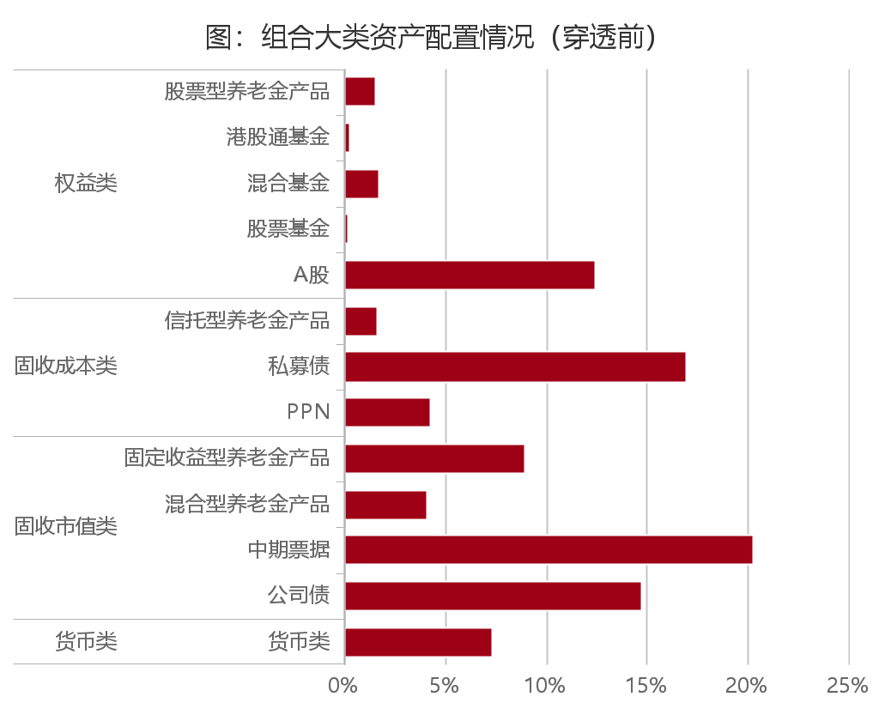 |  |  |  |  |  | 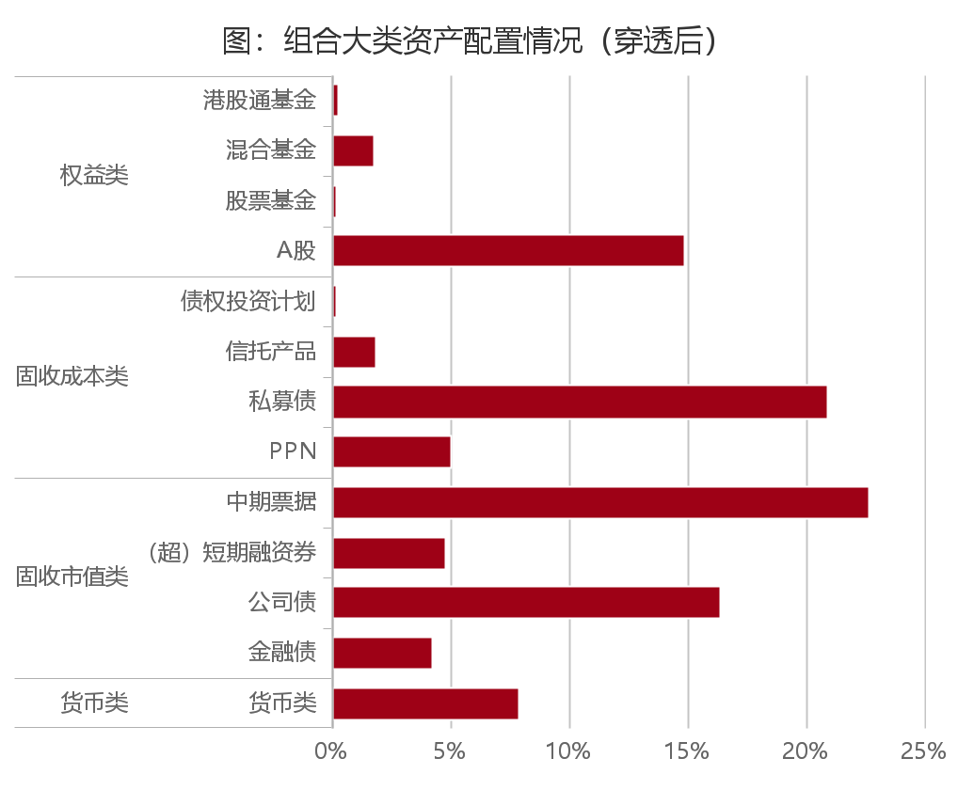

 | 组合大类资产配置情况（穿透前）
 | 分组名称 | 资产名称 | 期末持仓 | 图表显示
 | 货币类 | 货币类 | 0.0738 | 是
 | 固收市值类 | 公司债 | 0.1475 | 是
 |  | 中期票据 | 0.2029 | 是
 |  | 混合型养老金产品 | 0.0410 | 是
 |  | 固定收益型养老金产品 | 0.0898 | 是
 | 固收成本类 | PPN | 0.0433 | 是
 |  | 私募债 | 0.1697 | 是
 |  | 信托型养老金产品 | 0.0168 | 是
 | 权益类 | A股 | 0.1245 | 是
 |  | 股票基金 | 0.0013 | 是
 |  | 混合基金 | 0.0176 | 是
 |  | 港股通基金 | 0.0027 | 是
 |  | 股票型养老金产品 | 0.0158 | 是

 | 组合大类资产配置情况（穿透前）_全
 | 分组名称 | 资产名称 | 期末持仓 | 图表显示
 | 货币类 | 银行活期存款 | 0.0284 | 否
 |  | 逆回购 | 0.0000 | 否
 |  | 货币市场基金 | 0.0035 | 否
 |  | 货币型养老金产品 | 0.0067 | 否
 |  | 同业存单 | 0.0243 | 否
 |  | 清算备付金 | 0.0096 | 否
 |  | 证券清算款 | 0.0011 | 否
 |  | 其他流动性资产 | 0.0000 | 否
 |  | 货币类 | 0.0738 | 是
 | 固收市值类 | 一年期以上国债 | 0.0067 | 否
 |  | 一年期以上政策性、开发性银行债券 | 0.0017 | 否
 |  | 金融债 | 0.0386 | 否
 |  | 企业债 | 0.0115 | 否
 |  | 公司债 | 0.1475 | 是
 |  | （超）短期融资券 | 0.0381 | 否
 |  | 中期票据 | 0.2029 | 是
 |  | 可转债、可交换债 | 0.0273 | 否
 |  | 债券基金 | 0.0029 | 否
 |  | 混合型养老金产品 | 0.0410 | 是
 |  | 固定收益型养老金产品 | 0.0898 | 是
 |  | 资产支持证券、票据 | 0.0049 | 否
 |  | 小计 | 0.6129 | 否
 | 固收成本类 | PPN | 0.0433 | 是
 |  | 私募债 | 0.1697 | 是
 |  | 信托型养老金产品 | 0.0168 | 是
 |  | 小计 | 0.2298 | 否
 | 权益类 | A股 | 0.1245 | 是
 |  | 股票基金 | 0.0013 | 是
 |  | 混合基金 | 0.0176 | 是
 |  | 港股通基金 | 0.0027 | 是
 |  | 股票型养老金产品 | 0.0158 | 是
 |  | 小计 | 0.1618 | 否
 |  | 剔除期指对冲后的权益仓位 | 0.1618 | 否

 | 组合大类资产配置情况（穿透后）
 | 分类名称 | 资产名称 | 期末持仓 | 图表显示
 | 货币类 | 货币类 | 0.0790 | 是
 | 固收市值类 | 金融债 | 0.0424 | 是
 | 固收市值类 | 公司债 | 0.1638 | 是
 | 固收市值类 | （超）短期融资券 | 0.0479 | 是
 | 固收市值类 | 中期票据 | 0.2265 | 是
 | 固收成本类 | PPN | 0.0507 | 是
 | 固收成本类 | 私募债 | 0.2094 | 是
 | 固收成本类 | 信托产品 | 0.0189 | 是
 | 固收成本类 | 债权投资计划 | 0.0020 | 是
 | 权益类 | A股 | 0.1489 | 是
 | 权益类 | 股票基金 | 0.0013 | 是
 | 权益类 | 混合基金 | 0.0176 | 是
 | 权益类 | 港股通基金 | 0.0027 | 是

 | 组合大类资产配置情况（穿透后）_全
 | 分类名称 | 资产名称 | 期末持仓 | 图表显示
 | 货币类 | 银行活期存款 | 0.0312 | 否
 | 货币类 | 逆回购 | 0.0030 | 否
 | 货币类 | 货币市场基金 | 0.0045 | 否
 | 货币类 | 货币型养老金产品 | 0.0000 | 否
 | 货币类 | 一年期以内定期存款、协议存款 | 0.0000 | 否
 | 货币类 | 一年期以内央行票据 | 0.0000 | 否
 | 货币类 | 一年期以内政策性、开发性银行债券 | 0.0000 | 否
 | 货币类 | 同业存单 | 0.0288 | 否
 | 货币类 | 清算备付金 | 0.0105 | 否
 | 货币类 | 证券清算款 | 0.0010 | 否
 | 货币类 | 其他流动性资产 | 0.0000 | 否
 | 固收市值类 | 一年期以上国债 | 0.0070 | 否
 | 固收市值类 | 一年期以上中央银行票据 | 0.0000 | 否
 | 固收市值类 | 一年期以上政策性、开发性银行债券 | 0.0028 | 否
 | 固收市值类 | 金融债 | 0.0424 | 是
 | 固收市值类 | 企业债 | 0.0272 | 否
 | 固收市值类 | 公司债 | 0.1638 | 是
 | 固收市值类 | （超）短期融资券 | 0.0479 | 是
 | 固收市值类 | 中期票据 | 0.2265 | 是
 | 固收市值类 | 可转债、可交换债 | 0.0315 | 否
 | 固收市值类 | 债券基金 | 0.0042 | 否
 | 固收市值类 | 混合型养老金产品 | 0.0000 | 否
 | 固收市值类 | 固定收益型养老金产品 | 0.0000 | 否
 | 固收市值类 | 资产支持证券、票据 | 0.0058 | 否
 | 固收市值类 | 其他市值类固收资产 | 0.0010 | 否
 | 固收成本类 | 一年期以上银行存款 | 0.0000 | 否
 | 固收成本类 | PPN | 0.0507 | 是
 | 固收成本类 | 私募债 | 0.2094 | 是
 | 固收成本类 | 信托产品 | 0.0189 | 是
 | 固收成本类 | 债权投资计划 | 0.0020 | 是
 | 固收成本类 | 信托型养老金产品 | 0.0000 | 否
 | 固收成本类 | 存款型养老金产品 | 0.0000 | 否
 | 固收成本类 | 债权计划型养老金产品 | 0.0000 | 否
 | 固收成本类 | 其他成本计价类固收资产 | 0.0000 | 否
 | 权益类 | A股 | 0.1489 | 是
 | 权益类 | 优先股 | 0.0000 | 否
 | 权益类 | 股票基金 | 0.0013 | 是
 | 权益类 | 混合基金 | 0.0176 | 是
 | 权益类 | 港股通基金 | 0.0027 | 是
 | 权益类 | 股票型养老金产品 | 0.0000 | 否
 | 权益类 | 其他权益类资产 | 0.0000 | 否
 | 权益类 | 剔除期指对冲后的权益仓位 | 0.1705 | 否
 | 金融衍生品 | 国债期货 | 0.0000 | 否
 | 金融衍生品 | 股指期货 | 0.0000 | 否

 | 表：组合持有的养老金产品情况
 | 产品名称 | 持仓规模 （亿） | 持仓比例 （%） | 报告期间收益率（%） | 今年以来市场排名 | 产品各类资产配置比例(%)
 |  |  |  |  |  | 权益类 | 市值类 | 成本类
 | 国泰金色年华固定收益型养老金产品 | 5.51 | 8.98 | 1.38 | 85/545 | 0.00 | 61.19 | 40.52
 | 国泰金色年华混合型养老金产品 | 2.52 | 4.10 | 3.53 | 11/135 | 25.50 | 46.16 | 27.72
 | 国泰佳泰股票专项型养老金产品 | 0.97 | 1.58 | 9.77 | 14/195 | 87.78 | 0.15 | 0.00
 | 国泰金色年华信托型养老金产品2期 | 0.53 | 0.86 | 0.00 |  | 0.00 | 0.00 | 96.96
 | 国泰金色年华信托型养老金产品1期 | 0.51 | 0.83 | 0.00 |  | 0.00 | 0.00 | 96.75
 | 国泰金色年华货币型养老金产品 | 0.41 | 0.67 | 0.73 | 3/33 | 0.00 | 58.78 | 0.00

今年以来资产配置回顾
 | 1.组合今年以来资产配置回顾

 | 持仓变动，穿透来看
● | 组合初始权益类资产仓位约15.65%，报告期间在【15.65%，19.30%】波动，期末收于17.05%
● | 组合初始市值类固收资产仓位约59.20%，报告期间在【55.99%，63.38%】波动，期末收于55.99%
● | 组合初始成本类固收资产仓位约29.51%，报告期间在【27.73%，30.47%】波动，期末收于28.09%
● | 组合初始流动性资产资产仓位约7.87%，报告期间在【5.42%，9.95%】波动，期末收于7.90%

 | 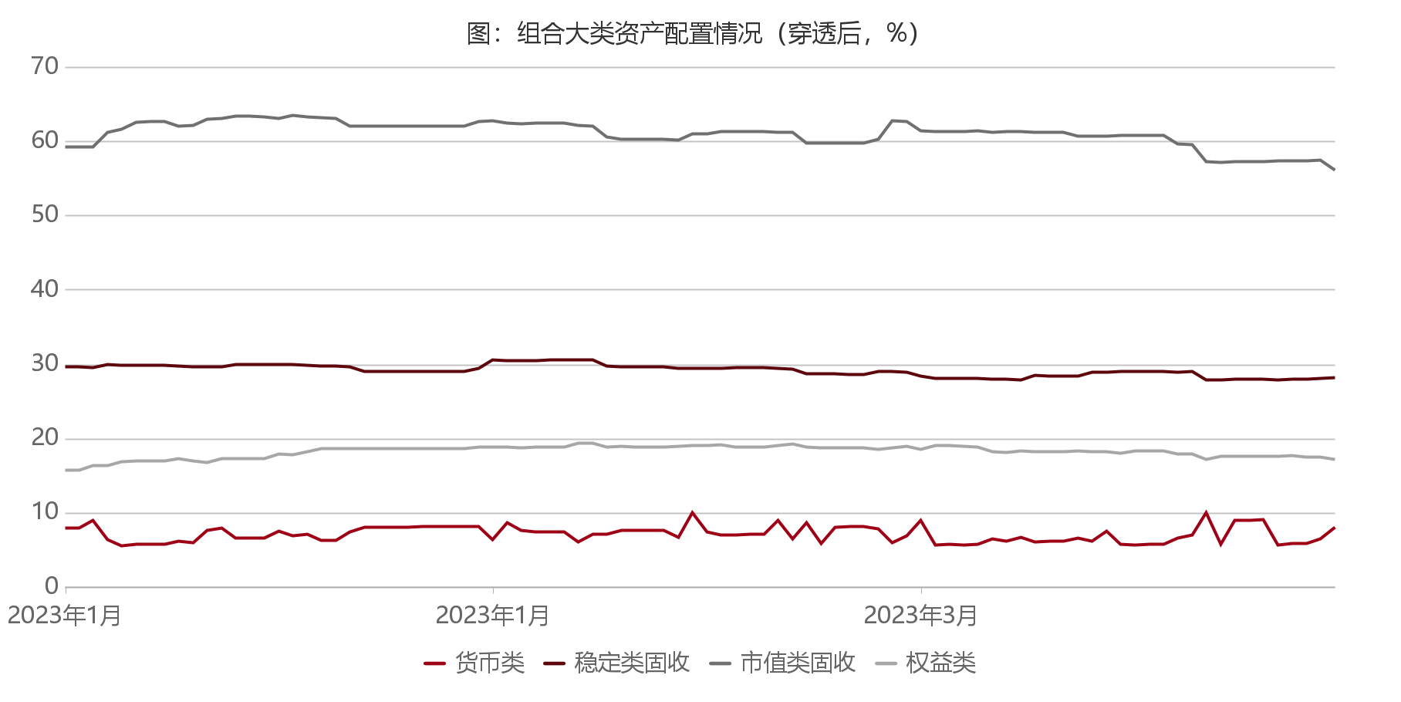

 | 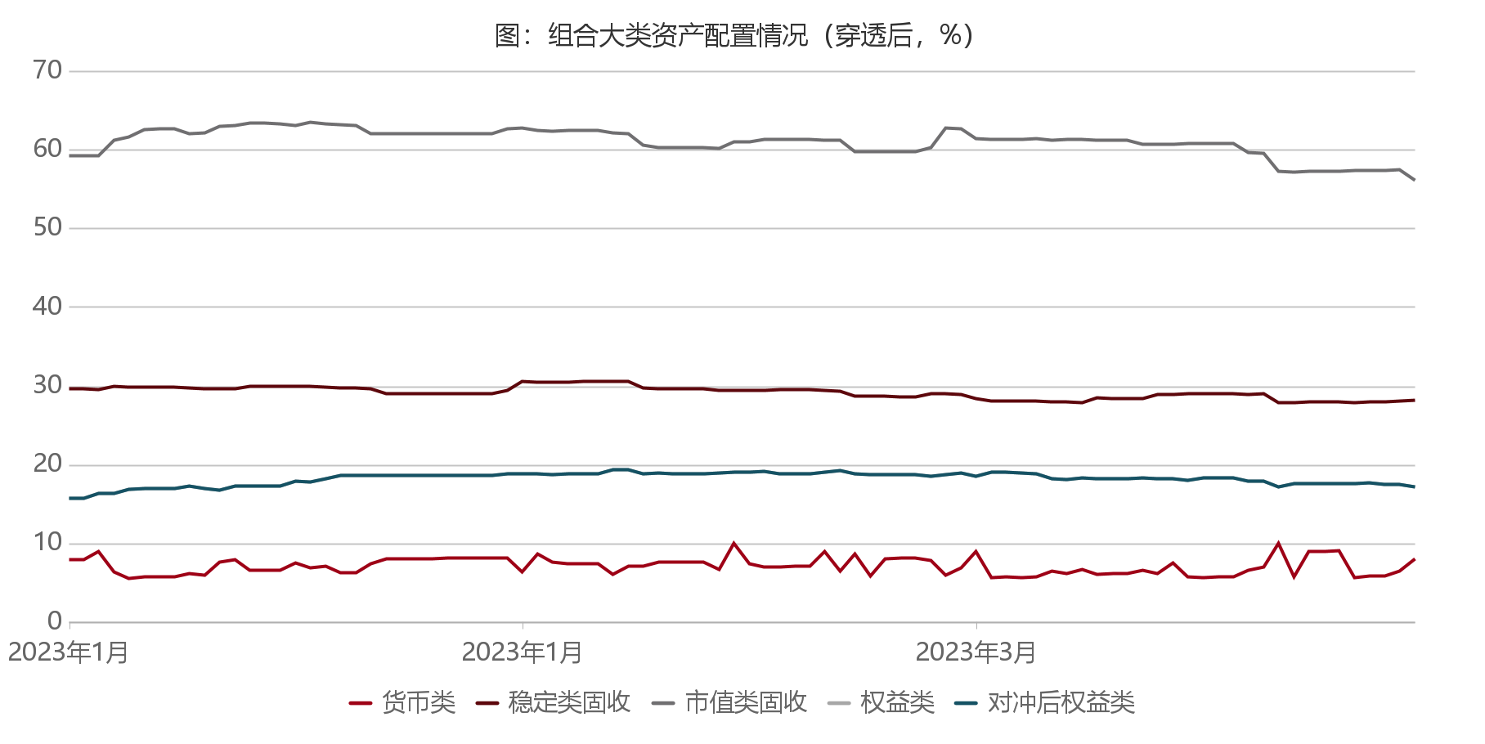

 | 日期 | 合计 | 货币类 | 稳定类固收 | 市值类固收 | 权益类 | 对冲后权益类 | 费用 | 其他 | 资金提取/追加（万元）
 | 2023-01-01 | 112.22 | 7.87 | 29.51 | 59.20 | 15.65 | 15.65 | -12.21 | -0.01 | 0.00
 | 2023-01-02 | 112.23 | 7.87 | 29.51 | 59.20 | 15.65 | 15.65 | -12.21 | -0.01 | 0.00
 | 2023-01-03 | 113.73 | 8.90 | 29.45 | 59.13 | 16.24 | 16.24 | -13.72 | -0.01 | 0.00
 | 2023-01-04 | 113.48 | 6.30 | 29.81 | 61.14 | 16.23 | 16.23 | -13.42 | -0.06 | 0.00
 | 2023-01-05 | 113.45 | 5.42 | 29.74 | 61.50 | 16.79 | 16.79 | -13.40 | -0.05 | 0.00
 | 2023-01-06 | 114.80 | 5.61 | 29.76 | 62.52 | 16.90 | 16.90 | -14.79 | -0.01 | 0.00
 | 2023-01-07 | 114.80 | 5.66 | 29.72 | 62.52 | 16.90 | 16.90 | -14.79 | -0.01 | 0.00
 | 2023-01-08 | 114.80 | 5.66 | 29.72 | 62.52 | 16.90 | 16.90 | -14.79 | -0.01 | 0.00
 | 2023-01-09 | 114.94 | 6.10 | 29.68 | 61.94 | 17.23 | 17.23 | -14.93 | -0.01 | 0.00
 | 2023-01-10 | 114.46 | 5.88 | 29.56 | 62.10 | 16.92 | 16.92 | -14.46 | 0.00 | 0.00
 | 2023-01-11 | 116.70 | 7.51 | 29.55 | 62.92 | 16.72 | 16.72 | -16.81 | 0.10 | 0.00
 | 2023-01-12 | 117.45 | 7.79 | 29.55 | 62.96 | 17.15 | 17.15 | -17.63 | 0.17 | 0.00
 | 2023-01-13 | 116.79 | 6.45 | 29.89 | 63.30 | 17.14 | 17.14 | -16.82 | 0.04 | -6,752.51
 | 2023-01-14 | 116.79 | 6.46 | 29.89 | 63.30 | 17.14 | 17.14 | -16.83 | 0.04 | 0.00
 | 2023-01-15 | 116.74 | 6.51 | 29.89 | 63.20 | 17.14 | 17.14 | -16.83 | 0.08 | 0.00
 | 2023-01-16 | 118.01 | 7.40 | 29.82 | 63.00 | 17.79 | 17.79 | -18.05 | 0.04 | 0.00
 | 2023-01-17 | 117.77 | 6.83 | 29.81 | 63.38 | 17.75 | 17.75 | -17.60 | -0.17 | 0.00
 | 2023-01-18 | 118.10 | 6.98 | 29.79 | 63.22 | 18.11 | 18.11 | -17.96 | -0.15 | 0.00
 | 2023-01-19 | 117.43 | 6.13 | 29.70 | 63.06 | 18.54 | 18.54 | -17.46 | 0.03 | 0.00
 | 2023-01-20 | 117.43 | 6.18 | 29.67 | 63.02 | 18.57 | 18.57 | -17.53 | 0.10 | 0.00
 | 2023-01-21 | 117.44 | 7.31 | 29.56 | 62.00 | 18.57 | 18.57 | -17.53 | 0.10 | 0.00
 | 2023-01-22 | 117.43 | 7.90 | 28.97 | 62.00 | 18.57 | 18.57 | -17.53 | 0.10 | 0.00
 | 2023-01-23 | 117.44 | 7.93 | 28.97 | 61.97 | 18.57 | 18.57 | -17.53 | 0.10 | 0.00
 | 2023-01-24 | 117.44 | 7.98 | 28.92 | 61.97 | 18.57 | 18.57 | -17.53 | 0.10 | 0.00
 | 2023-01-25 | 117.44 | 7.99 | 28.93 | 61.95 | 18.56 | 18.56 | -17.54 | 0.10 | 0.00
 | 2023-01-26 | 117.44 | 8.02 | 28.92 | 61.93 | 18.56 | 18.56 | -17.54 | 0.10 | 0.00
 | 2023-01-27 | 117.44 | 8.07 | 28.89 | 61.92 | 18.56 | 18.56 | -17.54 | 0.10 | 0.00
 | 2023-01-28 | 117.44 | 8.09 | 28.89 | 61.90 | 18.56 | 18.56 | -17.54 | 0.10 | 0.00
 | 2023-01-29 | 117.44 | 8.09 | 28.89 | 61.90 | 18.56 | 18.56 | -17.54 | 0.10 | 0.00
 | 2023-01-30 | 118.61 | 8.04 | 29.31 | 62.55 | 18.71 | 18.71 | -18.71 | 0.10 | 0.00
 | 2023-01-31 | 118.08 | 6.24 | 30.47 | 62.65 | 18.72 | 18.72 | -18.04 | -0.03 | 0.00
 | 2023-02-01 | 120.11 | 8.57 | 30.42 | 62.41 | 18.70 | 18.70 | -20.07 | -0.03 | 0.00
 | 2023-02-02 | 118.80 | 7.51 | 30.40 | 62.24 | 18.66 | 18.66 | -18.83 | 0.04 | 1.19
 | 2023-02-03 | 118.81 | 7.28 | 30.43 | 62.37 | 18.73 | 18.73 | -18.77 | -0.04 | 0.00
 | 2023-02-04 | 118.81 | 7.28 | 30.43 | 62.37 | 18.73 | 18.73 | -18.77 | -0.04 | 0.00
 | 2023-02-05 | 118.81 | 7.28 | 30.43 | 62.37 | 18.73 | 18.73 | -18.77 | -0.04 | 0.00
 | 2023-02-06 | 117.69 | 5.95 | 30.43 | 62.02 | 19.30 | 19.30 | -17.68 | -0.01 | 0.00
 | 2023-02-07 | 118.69 | 6.99 | 30.46 | 61.95 | 19.30 | 19.30 | -18.76 | 0.06 | 0.00
 | 2023-02-08 | 115.91 | 7.01 | 29.69 | 60.45 | 18.76 | 18.76 | -15.92 | 0.01 | 13,655.27
 | 2023-02-09 | 116.14 | 7.49 | 29.54 | 60.22 | 18.90 | 18.90 | -16.16 | 0.02 | 0.00
 | 2023-02-10 | 116.06 | 7.58 | 29.51 | 60.20 | 18.77 | 18.77 | -16.05 | 0.00 | 0.00
 | 2023-02-11 | 116.06 | 7.58 | 29.51 | 60.20 | 18.77 | 18.77 | -16.05 | 0.00 | 0.00
 | 2023-02-12 | 116.06 | 7.58 | 29.51 | 60.20 | 18.77 | 18.77 | -16.06 | 0.00 | 0.00
 | 2023-02-13 | 114.96 | 6.62 | 29.39 | 60.05 | 18.90 | 18.90 | -14.96 | 0.00 | 0.00
 | 2023-02-14 | 119.14 | 9.87 | 29.31 | 60.95 | 19.00 | 19.00 | -19.14 | 0.00 | 0.00
 | 2023-02-15 | 116.50 | 7.29 | 29.31 | 60.95 | 18.95 | 18.95 | -16.49 | -0.01 | 0.00
 | 2023-02-16 | 116.52 | 6.90 | 29.39 | 61.18 | 19.05 | 19.05 | -16.60 | 0.08 | -726.15
 | 2023-02-17 | 116.33 | 6.94 | 29.42 | 61.24 | 18.73 | 18.73 | -16.45 | 0.13 | 0.00
 | 2023-02-18 | 116.33 | 6.99 | 29.40 | 61.21 | 18.73 | 18.73 | -16.45 | 0.13 | 0.00
 | 2023-02-19 | 116.33 | 6.99 | 29.40 | 61.21 | 18.73 | 18.73 | -16.46 | 0.13 | 0.00
 | 2023-02-20 | 118.17 | 8.84 | 29.31 | 61.09 | 18.93 | 18.93 | -18.20 | 0.04 | 0.00
 | 2023-02-21 | 115.88 | 6.35 | 29.22 | 61.10 | 19.20 | 19.20 | -15.86 | -0.02 | 0.00
 | 2023-02-22 | 115.65 | 8.61 | 28.59 | 59.70 | 18.76 | 18.76 | -15.64 | -0.02 | 12,500.00
 | 2023-02-23 | 112.71 | 5.81 | 28.60 | 59.66 | 18.64 | 18.64 | -12.71 | 0.00 | 0.00
 | 2023-02-24 | 114.93 | 7.97 | 28.60 | 59.71 | 18.64 | 18.64 | -14.92 | -0.01 | 0.00
 | 2023-02-25 | 114.93 | 8.02 | 28.56 | 59.71 | 18.64 | 18.64 | -14.92 | -0.01 | 0.00
 | 2023-02-26 | 114.93 | 8.06 | 28.56 | 59.68 | 18.64 | 18.64 | -14.92 | -0.01 | 0.00
 | 2023-02-27 | 115.32 | 7.77 | 28.94 | 60.15 | 18.47 | 18.47 | -15.32 | 0.00 | 0.00
 | 2023-02-28 | 115.98 | 5.83 | 28.89 | 62.63 | 18.64 | 18.64 | -16.03 | 0.05 | 0.00
 | 2023-03-01 | 117.08 | 6.85 | 28.84 | 62.59 | 18.80 | 18.80 | -17.08 | 0.00 | 0.00
 | 2023-03-02 | 116.89 | 8.87 | 28.27 | 61.36 | 18.39 | 18.39 | -16.85 | -0.04 | 11,555.18
 | 2023-03-03 | 113.73 | 5.58 | 27.98 | 61.27 | 18.90 | 18.90 | -13.74 | 0.01 | 0.00
 | 2023-03-04 | 113.73 | 5.62 | 27.99 | 61.22 | 18.90 | 18.90 | -13.74 | 0.01 | 0.00
 | 2023-03-05 | 113.70 | 5.59 | 27.99 | 61.22 | 18.90 | 18.90 | -13.74 | 0.05 | 0.00
 | 2023-03-06 | 113.69 | 5.69 | 27.96 | 61.33 | 18.72 | 18.72 | -13.73 | 0.04 | 0.00
 | 2023-03-07 | 113.54 | 6.39 | 27.87 | 61.17 | 18.12 | 18.12 | -13.52 | -0.02 | 0.00
 | 2023-03-08 | 113.27 | 6.12 | 27.85 | 61.27 | 18.04 | 18.04 | -13.25 | -0.02 | 0.00
...

组合固收投资回顾
 | 1.组合固收投资回顾

● | 组合穿透后持仓债券久期为1.45年，穿透层面下杠杆比率109.05%。
● | 穿透后，成本计价类资产方面，主要以私募债（20.94%）和PPN（5.07%）为主
● | 穿透后，市值计价类资产方面，主要以中期票据（22.65%）和公司债（16.38%）为主
● | 固收方面，组合以直接投资与配置国泰内部的国泰固收型和混合型养老金作为主要投资方式。产品期末主要持有国泰金色年华混合型养老金产品、国泰金色年华固定收益型养老金产品、国泰金色年华信托型养老金产品2期、国泰金色年华信托型养老金产品1期，占比合计14.77%，较期初占比下降1.96%，持仓产品今年同期收益率分别为3.53%、1.38%、1.09%、.98%，全市场排名11/135、85/545、256/545、378/545，年化收益率分别为12.99%、5.63%、4.48%、4.06%。直接持仓主要包括中期票据、公司债、私募债。主要增持私募债券，减持PPN；产品配置方面，无养老金增持，减持国泰金色年华固定收益型养老金产品。

 | 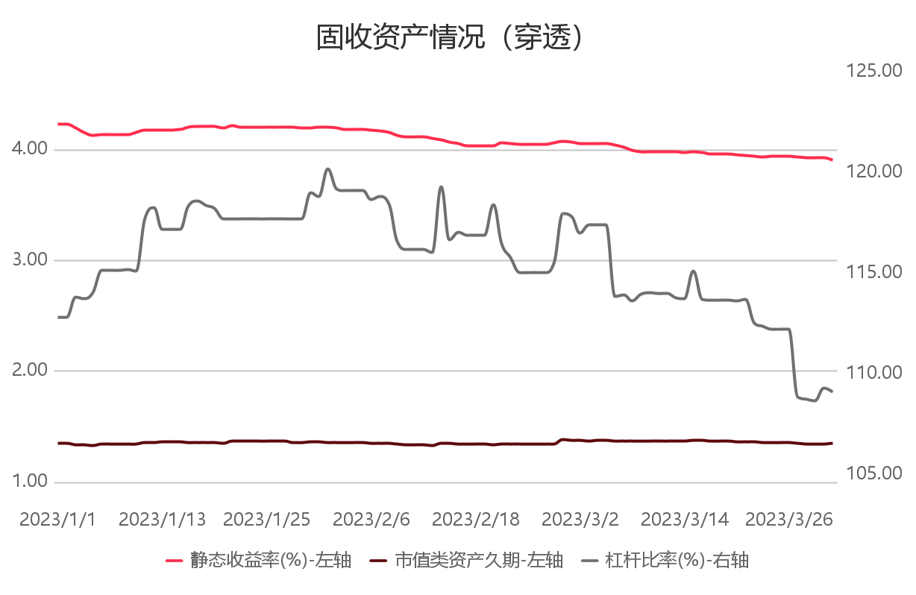

 | 固收资产情况（穿透）
 | 日期 | 静态收益率(%)-左轴 | 市值类资产久期-左轴 | 杠杆比率(%)-右轴
 | 2023/1/1 | 4.22 | 1.34 | 112.75
 | 2023/1/2 | 4.22 | 1.34 | 112.75
 | 2023/1/3 | 4.19 | 1.33 | 113.78
 | 2023/1/4 | 4.14 | 1.33 | 113.70
 | 2023/1/5 | 4.12 | 1.32 | 113.99
 | 2023/1/6 | 4.13 | 1.34 | 115.09
...
 | 2023/3/23 | 3.92 | 1.35 | 112.31
 | 2023/3/24 | 3.93 | 1.35 | 112.16
 | 2023/3/25 | 3.93 | 1.35 | 112.16
 | 2023/3/26 | 3.93 | 1.35 | 112.16
 | 2023/3/27 | 3.92 | 1.34 | 108.79
 | 2023/3/28 | 3.92 | 1.34 | 108.69
 | 2023/3/29 | 3.92 | 1.34 | 108.63
 | 2023/3/30 | 3.92 | 1.34 | 109.26
 | 2023/3/31 | 3.90 | 1.34 | 109.05

 | 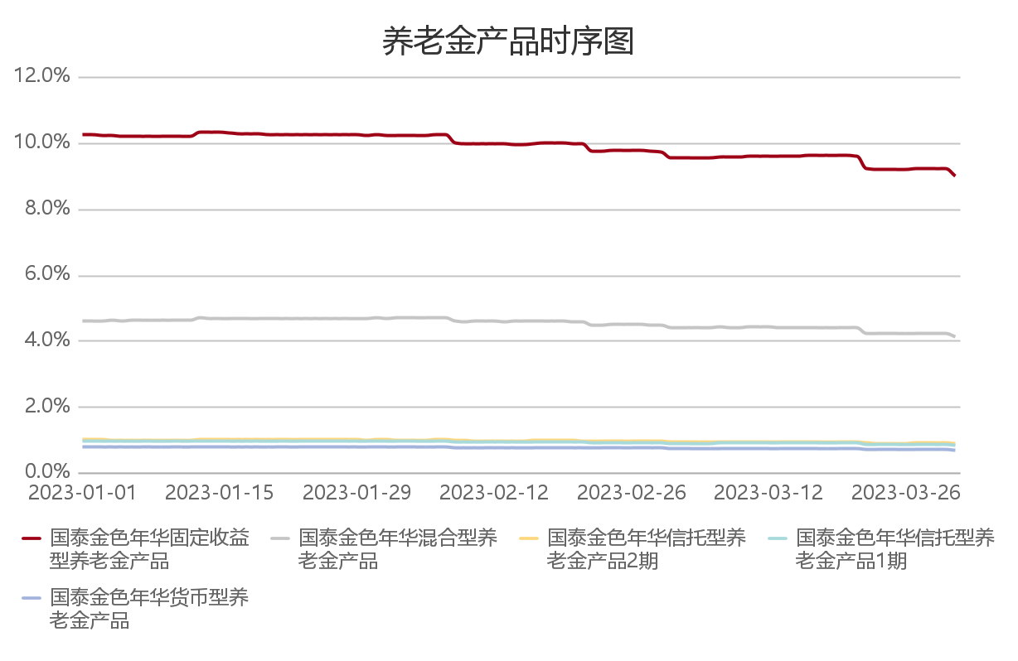

 | 2、固定投资回顾—久期及YTM
■ | 截至2023年03月31日，固收资产YTM为3.59%，其中市值类YTM3.51%，成本类YTM3.73%。久期为1.45，其中市值类久期1.34，成本类久期1.68。

 |  |  |  |  | 组合久期 | 成本类久期 | 市值类久期 | 组合YTM | 成本类YTM | 市值类YTM
 |  |  |  |  | 1.45 | 1.68 | 1.34 | 3.59 | 3.73 | 3.51

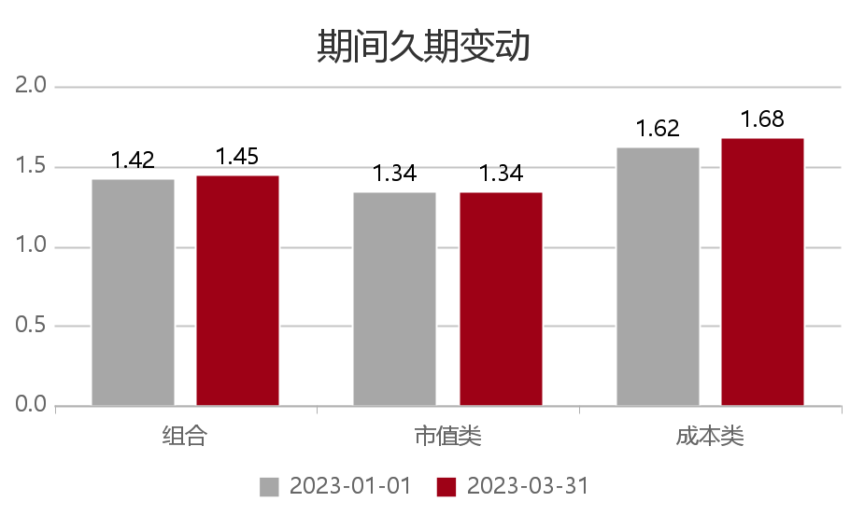
 | 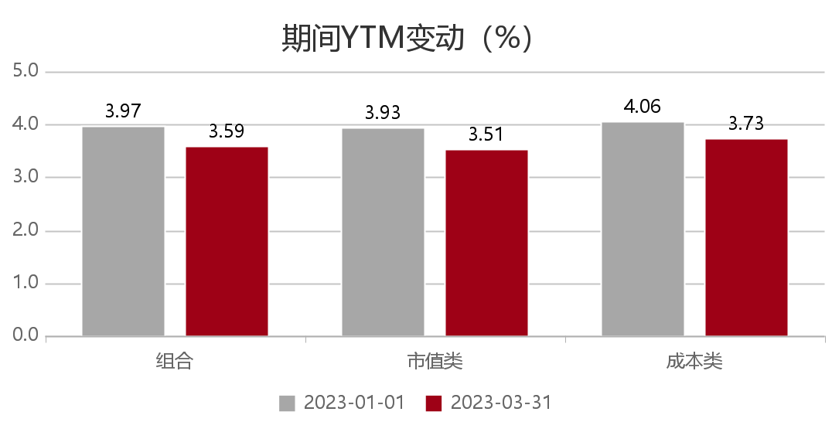

 | 3、固定投资回顾—信用分布
■ | 截至2023年03月31日，组合信用债持仓为73.21%，其中AAA占比61.05%，AA+占比10.62%；久期方面，1年以内占比29.20%，1-3年以内占比47.18%，3年以上占比4.93%。

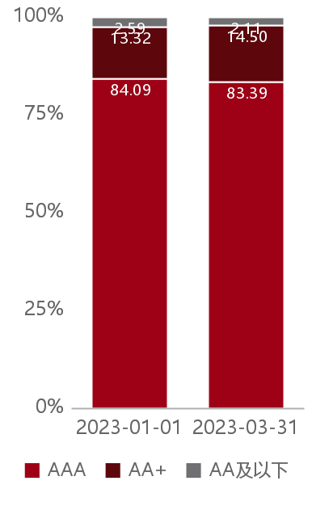
 | 信用等级分布（%） |  |  |  |  |  |  |  | 久期分布（%）
 |  |  |  | 品种 | 债项评级 | 市值占比 | 相对占比 |  | 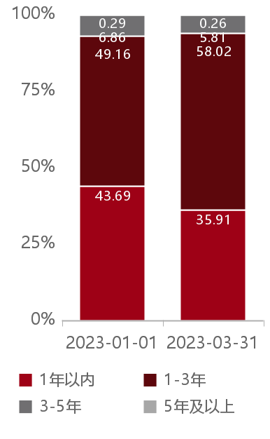 |  | 久期 | 市值占比 | 相对占比
 |  |  |  | 信用债 | AAA | 61.05 | 83.39 |  |  |  | 1年以内 | 29.20 | 35.91
 |  |  |  |  | AA+ | 10.62 | 14.50 |  |  |  | 1-3年 | 47.18 | 58.02
 |  |  |  |  | AA及以下 | 1.54 | 2.11 |  |  |  | 3-5年 | 4.72 | 5.81
 |  |  |  |  |  |  |  |  |  |  | 5年及以上 | 0.21 | 0.26

 | ytm：查询期末的固收资产到期收益率加权
 | 静态收益率：市值类固收资产的到期收益率和成本计价类资产买入时的到期收益率的加权

 | 4、固定投资回顾—可转债

● | 投资回顾：
● | 可转债方面，截至2023年3月31日，组合直接持仓可转债仓位2.73%，穿透养老金产品后可转债仓位3.15%。
● | 组合穿透后，持仓转债大盘占比2.28%，中盘占比0.57%，小盘占比0.01%。
● | 组合穿透后主要持有以下行业的可转债：金融、工业、日常消费品、公用事业、信息技术，增持金融、可选消费、信息技术，减持工业、日常消费品、公用事业，正贡献主要来自于日常消费品、工业、信息技术，负贡献主要来自于金融、医疗保健。

 | 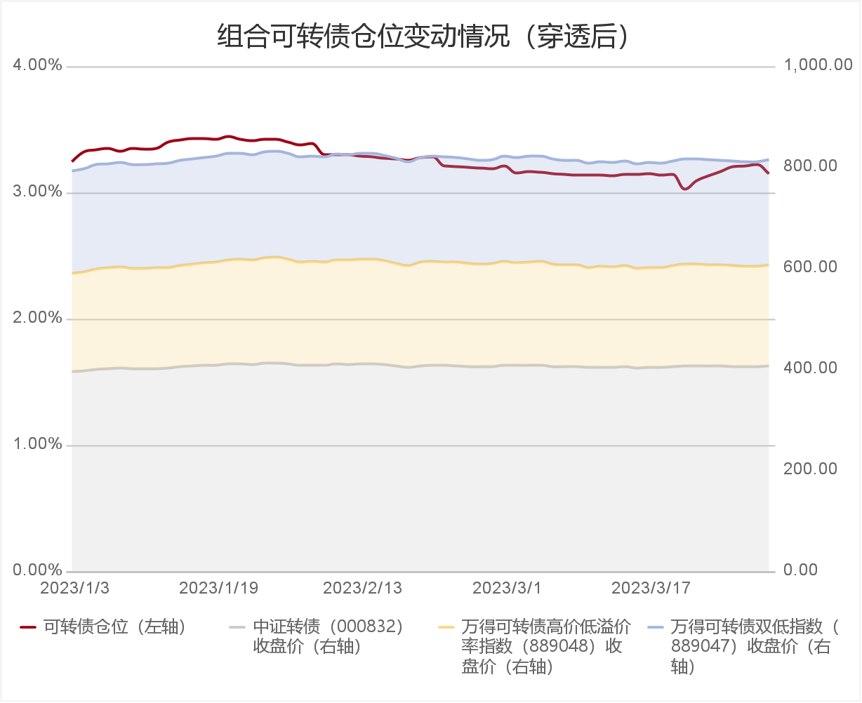

 | 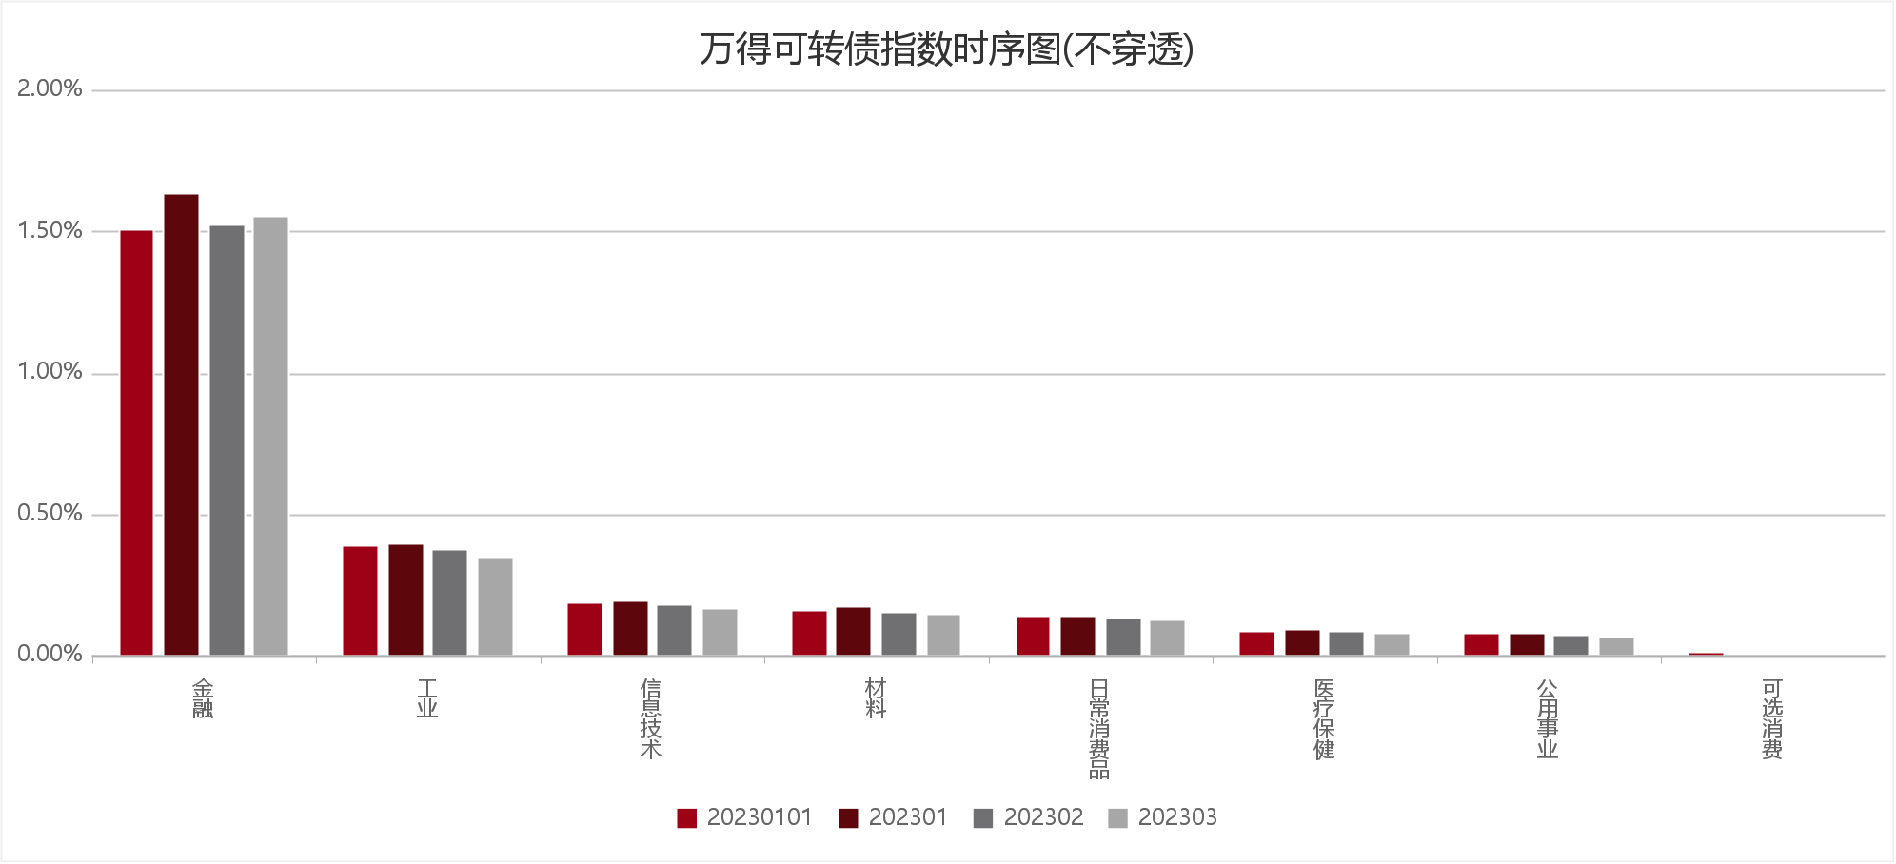

 | 备注：仓位为占资产净值比例，可转债指数行业不涵盖所有可转债。
...
 | 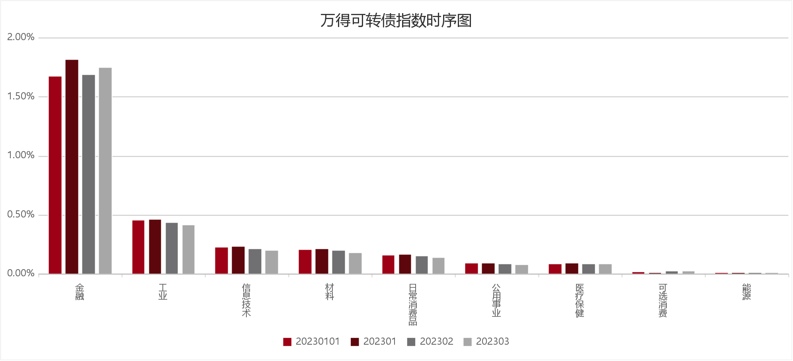

 | 备注：仓位为占资产净值比例，可转债指数行业不涵盖所有可转债。
...
 | 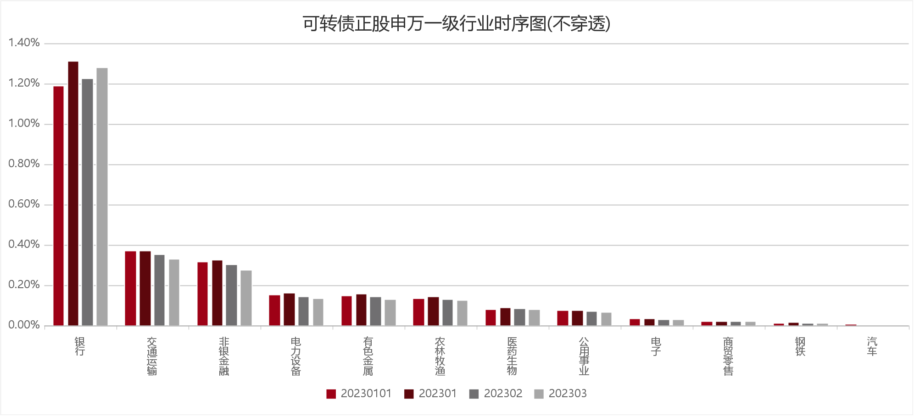

 | 备注：仓位为占资产净值比例。

 | 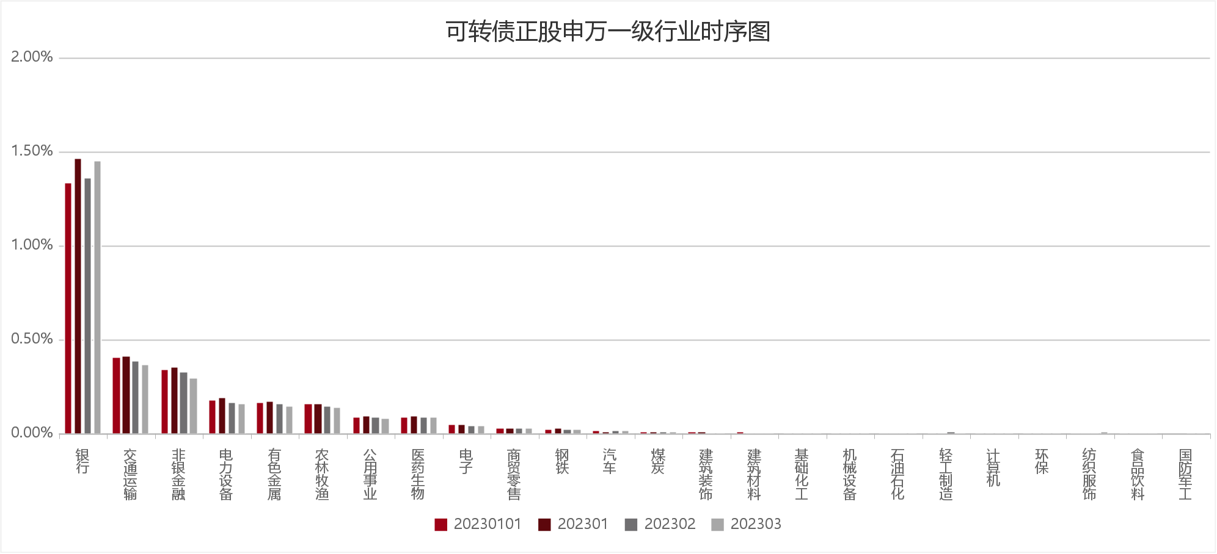

 | 备注：仓位为占资产净值比例。

 | 5、可转债业绩归因（万得可转债指数行业）

 | 基金代码 | 基金名称
 | 025001 | 中国银行企业年金国泰组合
 | 资产名称 | 收益贡献 | 收益金额（万元） |  | 期初持仓 | 期初市值（万元）
 | 能源 | 0.00% | 2.528344 |  | 0.01% | 45.209245
...

组合权益投资回顾
1.组合2023年权益投资回顾

● | 权益方面，组合投资以（直接持股为主，养老金产品配置作为补充）。期末产品持仓占比1.58%，直接持股占比12.45%。
● | 养老金产品方面，组合主要持有：国泰佳泰股票专项型养老金产品，今年同期收益率分别为9.77%，全市场排名14/195。
● | 组合穿透后主要持有计算机、电子、基础化工、医药生物、食品饮料，增持电子、银行、医药生物，减持石油石化、建筑装饰、机械设备，正贡献主要来自于计算机、电子、医药生物，负贡献主要来自于银行、基础化工、家用电器。

 | 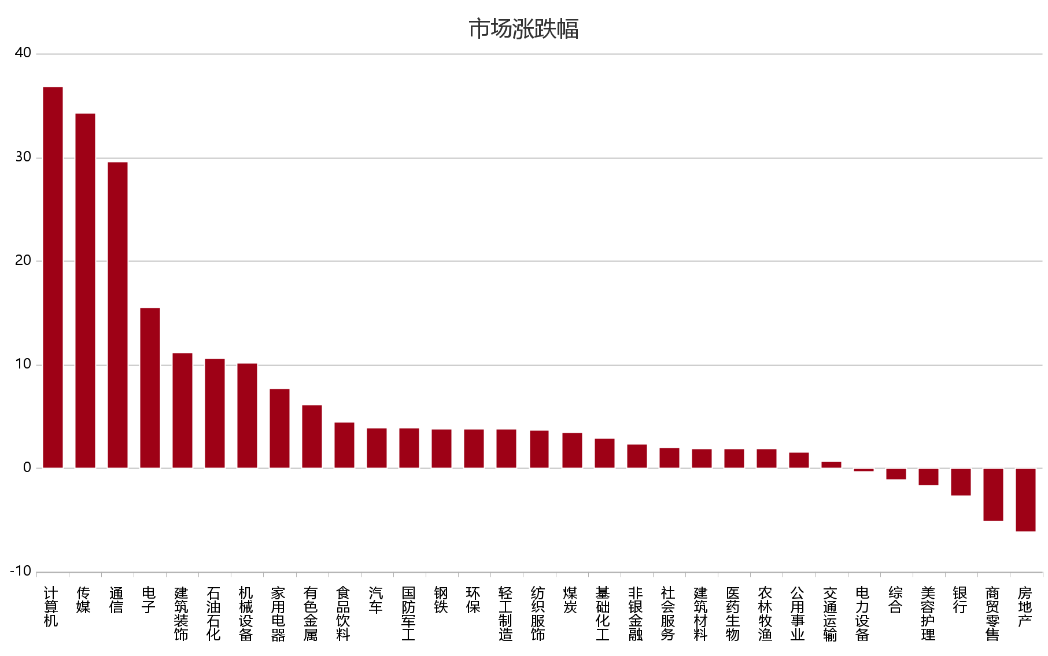

 | 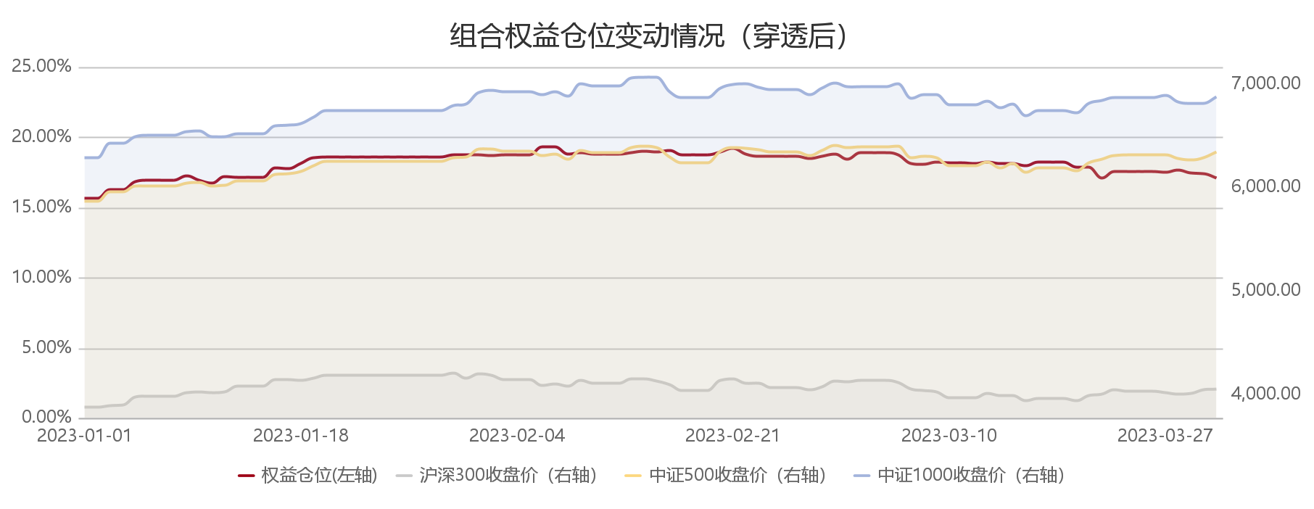

 | 组合权益仓位变动情况（穿透后）
 | 日期 | 沪深300收盘价（右轴） | 中证500收盘价（右轴） | 中证1000收盘价（右轴） | 权益仓位（左轴）
 | 2023/1/1 | 3871.6339 | 5864.4669 | 6281.6209 | 0.1565
 | 2023/1/2 | 3871.6339 | 5864.4669 | 6281.6209 | 0.1565
 | 2023/1/3 | 3887.8991 | 5955.8969 | 6423.7013 | 0.1624
 | 2023/1/4 | 3892.9479 | 5952.4538 | 6421.2767 | 0.1623
 | 2023/1/5 | 3968.5781 | 6010.4641 | 6485.4688 | 0.1679
...
 | 2023/3/23 | 4039.0898 | 6305.7585 | 6868.8345 | 0.1754
 | 2023/3/24 | 4027.0459 | 6310.0979 | 6867.9521 | 0.1752
 | 2023/3/25 | 4027.0459 | 6310.0979 | 6867.9521 | 0.1752
 | 2023/3/26 | 4027.0459 | 6310.0979 | 6867.9521 | 0.1751
 | 2023/3/27 | 4012.4771 | 6311.5998 | 6886.6891 | 0.1749
 | 2023/3/28 | 3999.5149 | 6279.9217 | 6825.3831 | 0.1763
 | 2023/3/29 | 4006.1440 | 6260.5510 | 6806.2811 | 0.1743
 | 2023/3/30 | 4038.5259 | 6286.1773 | 6807.6446 | 0.1740
 | 2023/3/31 | 4050.9259 | 6339.8183 | 6875.8083 | 0.1705

 | 

 | 备注：仓位为占资产净值比例。

 | 

 | 备注：仓位为占资产净值比例。
...
 | 

 | 备注：仓位为占股票持仓比例。

 | 

 | 备注：仓位为占股票持仓比例。

 | 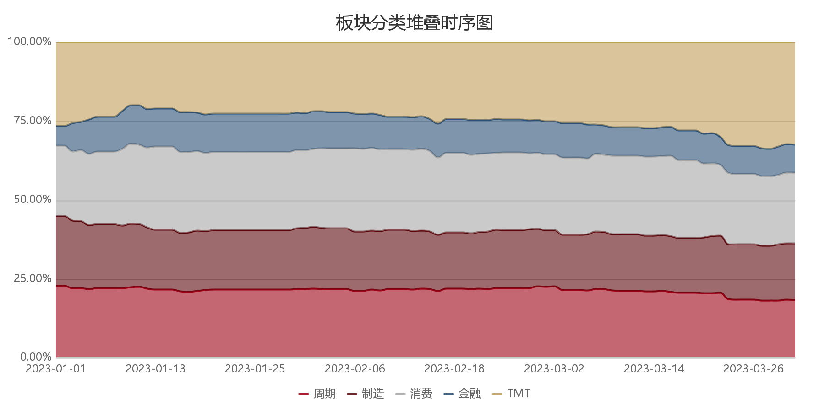

 | 备注： 1、周期版块对应的行业：煤炭，房地产，钢铁，公用事业，基础化工，建筑材料，建筑装饰，交通运输，有色金属，综合，环保，石油石化； 2、制造版块对应的行业：电力设备，国防军工，机械设备，汽车，轻工制造； 3、消费版块对应的行业：纺织服饰，家用电器，农林牧渔，商贸零售，食品饮料，社会服务，医药生物，美容护理； 4、金融版块对应的行业：非银金融，银行； 5、TMT版块对应的行业：传媒，电子，计算机，通信。

 | 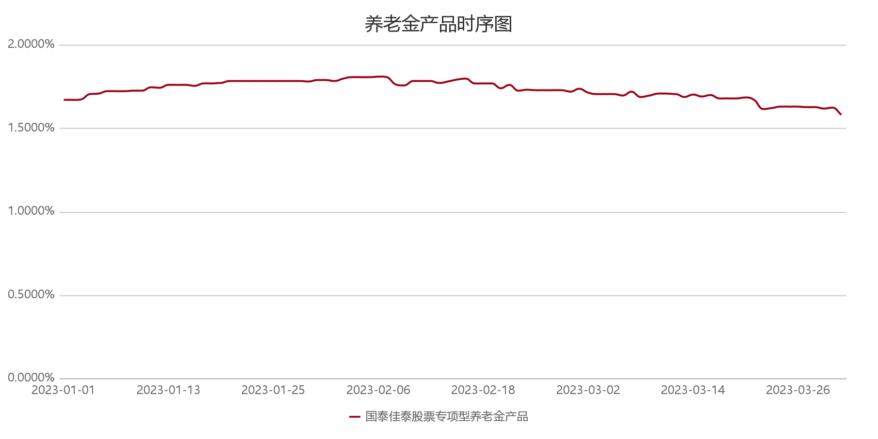

2、权益投资回顾—持仓结构

■ | 截至2023年03月31日，组合股票持仓为14.89%，其中大盘占比6.57%，中盘占比5.26%，小盘占比3.06%；板块分布方面，主板占比11.50%，创业板占比1.99%。

 | 市值分布（%） |  |  |  |  |  |  |  |  |  | 板块分布（%）
 | 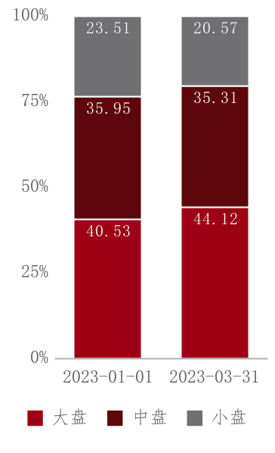 |  |  |  | 市值 | 市值范围 | 市值占比 | 市值占比合计 | 相对占比 | 相对占比合计 | 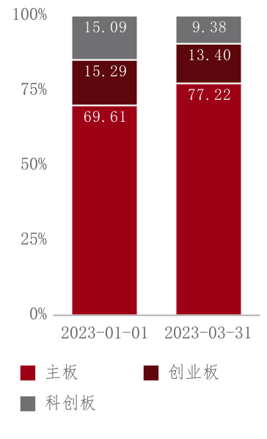 | 板块 | 市值占比 | 相对占比
 |  |  |  |  | 大盘 | 市值 > 1000 亿元 | 4.55 | 6.57 | 30.57 | 44.12 |  | 主板 | 11.50 | 77.22
 |  |  |  |  |  | 500 亿元 < 市值 ≤1000 亿元 | 2.02 |  | 13.55 |  |  | 创业板 | 1.99 | 13.40
 |  |  |  |  | 中盘 | 100 亿元 < 市值 ≤500 亿元 | 5.26 | 5.26 | 35.31 | 35.31 |  | 科创板 | 1.40 | 9.38
 |  |  |  |  | 小盘 | 20亿元 < 市值 ≤ 100亿元 | 3.06 | 3.06 | 20.57 | 20.57
 |  |  |  |  |  | 市值 ≤ 20亿元 | 0.00 |  | 0.00

 | 市值分布
 | 日期 | 大盘 | 中盘 | 小盘
...

市场回顾
权益方面，2023年1月1日-2023年3月31日，wind全A、上证指数、深证成指、沪深300、上证50、中证500、中证1000、创业板指、科创50的表现分别为6.47%、5.94%、6.45%、4.63%、1.01%、8.11%、9.46%、2.25%、12.67%。上涨股票3505家，下跌股票1419家，全部A股的中位数涨幅6.81%。
板块方面，31个申万一级行业算数平均收益率为6.15%。计算机、传媒、通信、电子、建筑装饰表现较好，分别为36.79%、34.24%、29.51%、15.50%、11.19%，综合、美容护理、银行、商贸零售、房地产表现较弱，分别为-1.11%、-1.63%、-2.70%、-5.11%、-6.11%。

计算方式：
图：国内外股票涨跌幅
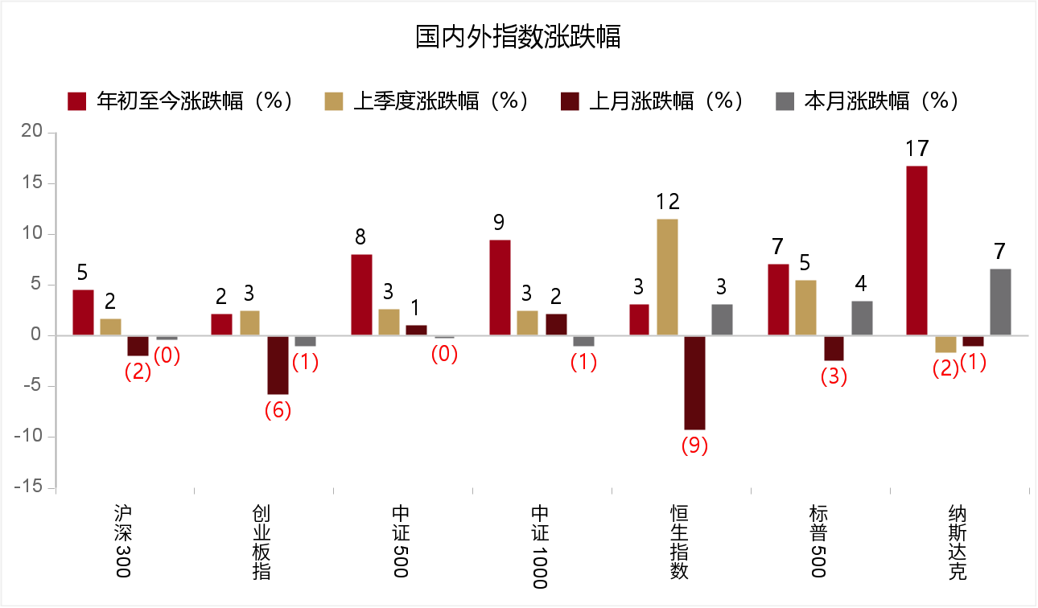

图：主要宽基指数区间涨跌幅曲线图
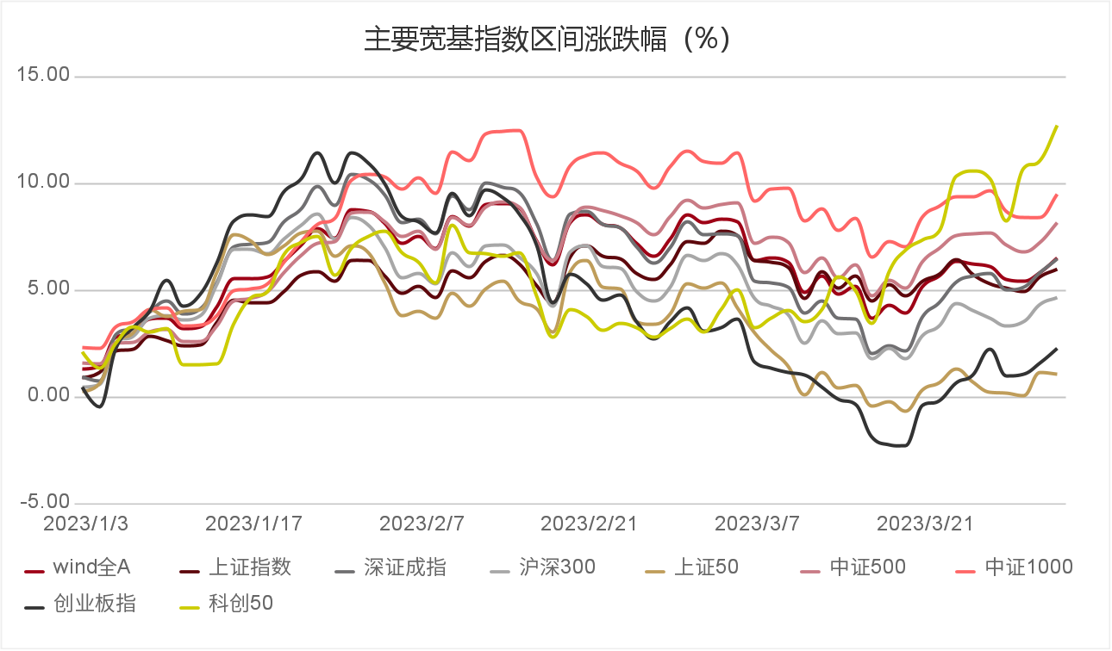

图：区间的板块行业涨跌幅柱状图
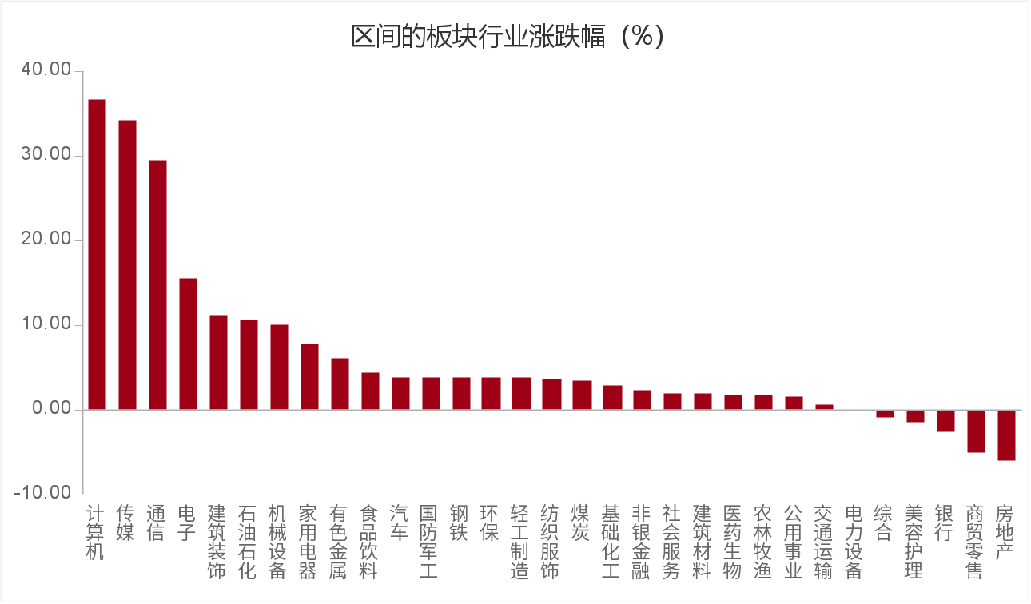

申万行业 | Q1 | Q2 | Q3 | Q4 | 本月以来
计算机 | 36.79% |  |  |  | 14.74%
传媒 | 34.24% |  |  |  | 22.67%
通信 | 29.51% |  |  |  | 9.18%
电子 | 15.50% |  |  |  | 5.85%
建筑装饰 | 11.19% |  |  |  | 2.83%
石油石化 | 10.63% |  |  |  | 0.51%
机械设备 | 10.09% |  |  |  | -2.89%
...
综合 | -1.11% |  |  |  | -1.23%
美容护理 | -1.63% |  |  |  | -4.66%
银行 | -2.70% |  |  |  | -2.12%
商贸零售 | -5.11% |  |  |  | -1.50%
房地产 | -6.11% |  |  |  | -7.61%

固收回顾
固收方面，2023年1月1日-2023年3月31日。1年期、3年期、5年期、10年期和30年期国债的区间收益率变化（BP）分别上行14BP、上行10BP、上行4BP、上行2BP、上行4BP ,收益率分别为2.23%、2.51%、2.68%、2.85%、3.23%。信用债方面，截至期末，3年期AAA、AA评级中期票据收益率分别为0.00%和0.00%，较期初上行0BP和0BP；等级利差走阔0BP；3年期AAA级中期票据与同期限国债的信用利差走阔10BP。转债方面，中证转债区间涨幅为3.53%。

图：资金利率走势变化图
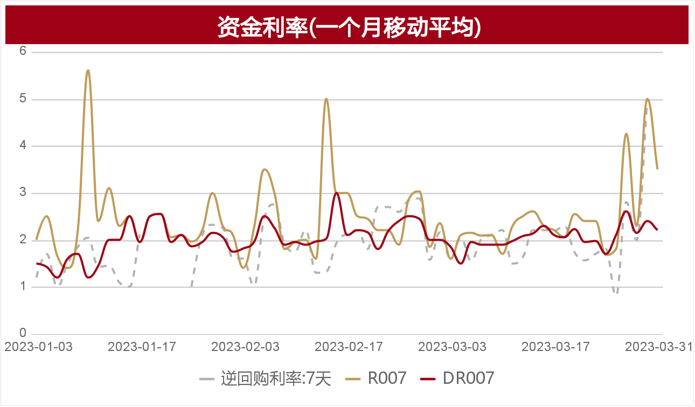

图：区间1、3、5、10、30年国债的到期收益率变化图
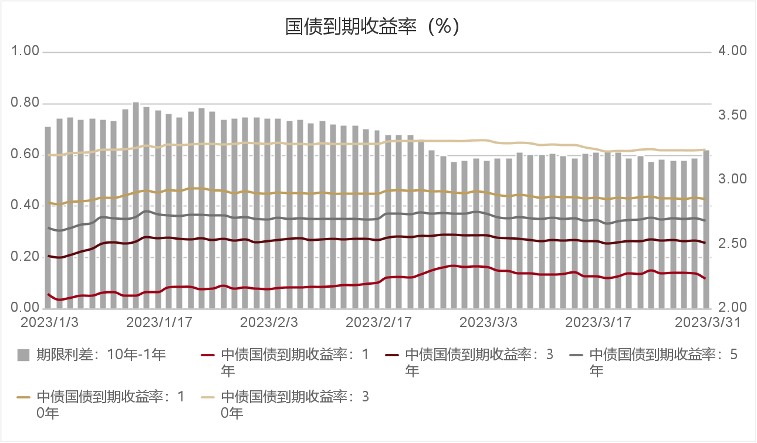

图：信用利差变化曲线
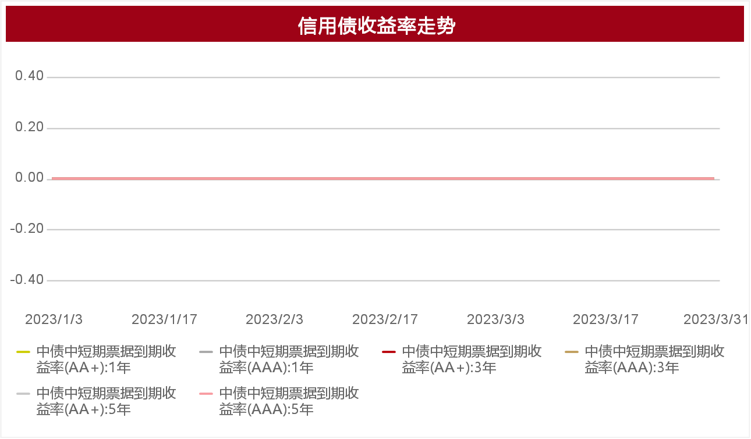

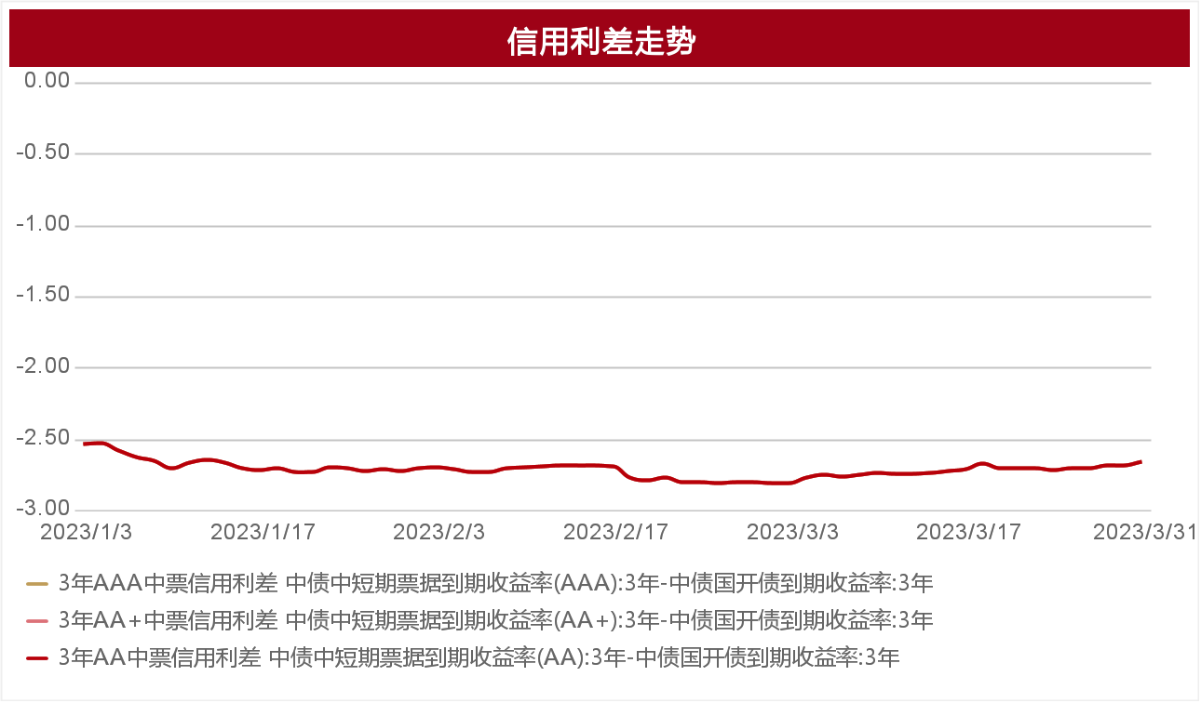

中证转债、沪深300、中证500指数变化曲线
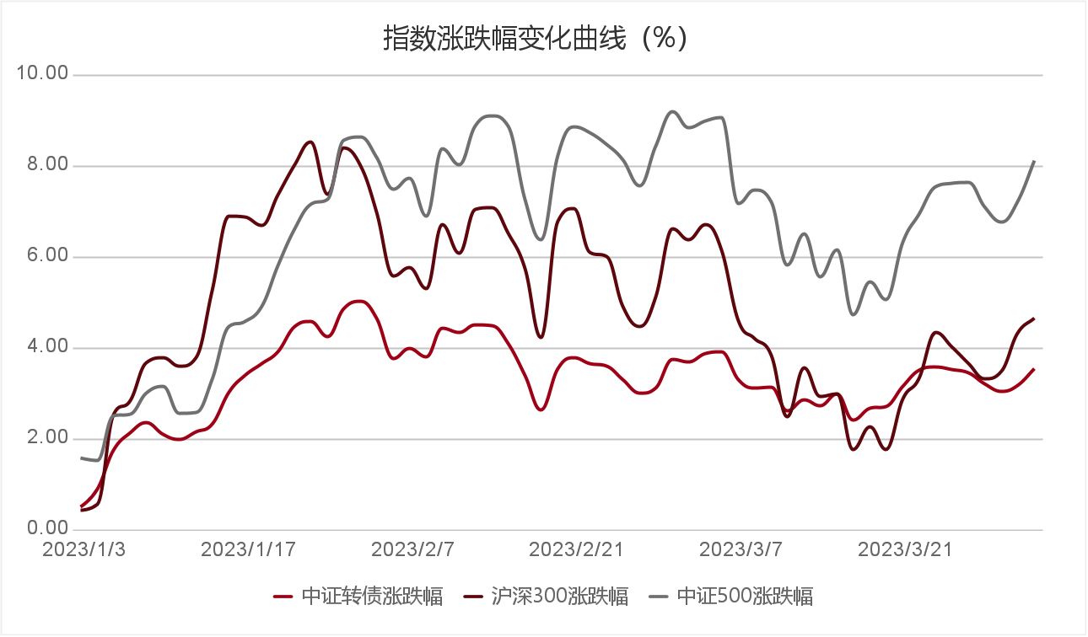

信用债净融资额月度变化图
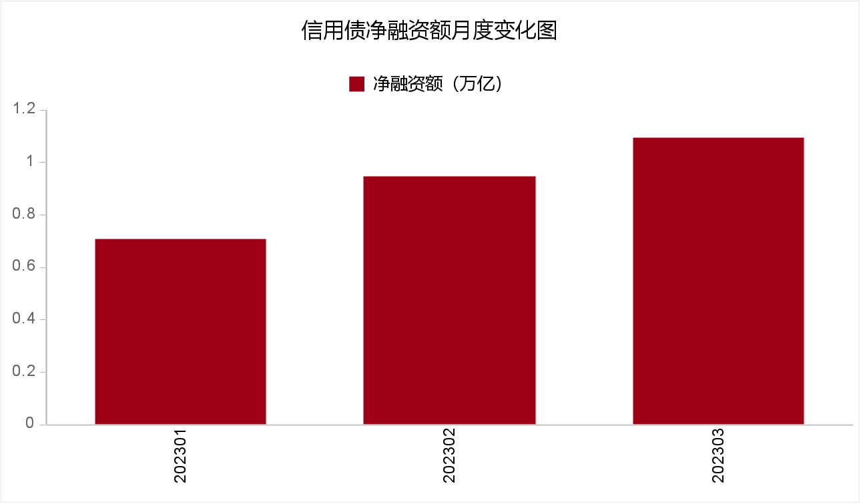

注：当月信用债净融资额 = 当月信用债发行量合计 - 当月信用债兑付本金合计

